Конвектомати
Конвектомати RATIONAL

№ | ИЗДЕЛИЕ | ЗАХРАНВАНЕ / | ПРОИЗХОД | РАЗМЕРИ (мм) | ЕД. ЦЕНА (€) | ТО (%) | ЕД. ЦЕНА след ТО (€) | БР. | СУМА (€)
1 | Електрически конвектомат iCombi PRO® XS Гъвкав, високопроизводителен и интелигентен уред за готвене, с автоматични режими за обработки на птици, месо, риба, ястия и десерти с яица, гарнитури и зеленчуци, печива и сладкарски изделия, довършителни обработки и регенерация, както и методи на готвене като печене, задушаване, гриловане, Sous-Vide и нискотемпературно готвене и др. Покрива повечето процеси на готвене, използвани в професионалните кухни. - Разполага със следните интелигентни асистенти: ➢ iDensityControl - интелигентната система за оптимално управление на климата. ➢ iCookingSuite - Интелигентните сензори разпознават размера, количеството и състоянието на храната, а системата сама прави нужните корекции за постигане на желания резултат. ➢ iProductionManager - система за готвене по нива , която организира интелигентно и гъвкаво производствения процес. ➢ iCareSystem - интелигентната система за почистване и отстраняване на отлагания и варовик. Разполагате с 9 програми за почистване, включващи свръхбързото междинно почистване само за 12 минути. iCombi Pro може да функционира и в ръчен режим като стандартен конвектомат: - Работа на пара от парен генератор от 30° до 130°С. - Режим горещ въздух от 30° до 300°С с възможност за редуциране на отделената от продуктите влага. - Комбиниран режим от пара + горещ въздух от 30° до 300°С. - Система за редуцирана употреба на енергия. Интегриран брояч за разходваната енергия при всеки процес. - Нощно готвене - Тройно остъклена врата с вградено интелигентно LED осветление, спомагащи за минимизиране на разхода на енергия. - Капацитет: 6х 2/3-GN, надлъжно разположени - Тегло: 73.0 кг Модел: iCP XS (Изтеглете информационен лист с ПОДРОБНИ характеристики за модела) | 5,7kW/ 415V | 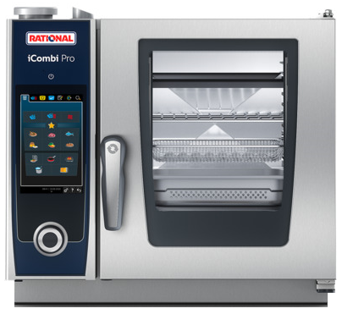 RATIONAL - Germany | 655х555х594

2 | Електрически конвектомат iCombi PRO® 6-11 Гъвкав и интелигентен уред за готвене, с автоматични режими за обработки на птици, месо, риба, ястия и десерти с яица, гарнитури и зеленчуци, печива и сладкарски изделия, довършителни обработки и регенерация, както и методи на готвене като печене, задушаване, гриловане, Sous-Vide и нискотемпературно готвене и др. Покрива повечето процеси на готвене, използвани в професионалните кухни. - Разполага със следните интелигентни асистенти: ➢ iDensityControl - интелигентната система за оптимално управление на климата с автоматични корекции при необнодимост. ➢ iCookingSuite - Интелигентните сензори разпознават размера, количеството и състоянието на храната, а системата сама прави нужните корекции за постигане на желания резултат. ➢ iProductionManager - система за готвене на продукти по нива, която организира интелигентно и гъвкаво производствения процес. ➢ iCareSystem - интелигентната система за почистване и отстраняване на отлагания и варовик. Разполагате с 9 програми за почистване, включващи свръхбързо междинно почистване с препарат, само за 12 минути! iCombi Pro може да функционира и в ръчен режим като стандартен конвектомат: - Работа на пара от парен генератор от 30° до 130°С. - Режим горещ въздух от 30° до 300°С с възможност за редуциране на отделената от продуктите влага. - Комбиниран режим от пара + горещ въздух от 30° до 300°С. - Система за редуцирана употреба на енергия. Интегриран брояч за разходваната енергия при всеки процес. - Нощно готвене - Тройно остъклена врата с вградено LED осветление, спомагащи за минимизиране на разхода на енергия. - Интелигентно LED осветление със сигнализация на реда с готов продукт. - Капацитет: 6х 1/1-GN, надлъжно разположени - Разстояние между водачите: 68мм. - Тегло: 99,0 кг Модел: iCP 6-1/1 (За ПОДРОБНИ характеристики на модела изтеглете информационен лист) | 10,8kW/ 400V 3 NAC 50/60Hz | 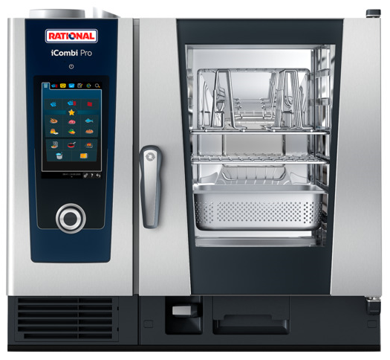 RATIONAL - Germany | 850х842х804 |  | 15 | € 0.00 | 1 | € 0.00

3 | Електрически конвектомат iCombi PRO® 10-11 Гъвкав и интелигентен уред за готвене, с автоматични режими за обработки на птици, месо, риба, ястия и десерти с яица, гарнитури и зеленчуци, печива и сладкарски изделия, довършителни обработки и регенерация, както и методи на готвене като печене, задушаване, гриловане, Sous-Vide и нискотемпературно готвене и др. Покрива повечето процеси на готвене, използвани в професионалните кухни. - Разполага със следните интелигентни асистенти: ➢ iDensityControl - интелигентната система за оптимално управление на климата, с автоматични корекции при необнодимост. ➢ iCookingSuite - Интелигентните сензори разпознават размера, количеството и състоянието на храната, а системата сама прави нужните корекции за постигане на желания резултат. ➢ iProductionManager - система за готвене по нива , която организира интелигентно и гъвкаво производствения процес. ➢ iCareSystem - интелигентната система за почистване и отстраняване на отлагания и варовик. Разполагате с 9 програми за почистване, включващи свръхбързото междинно почистване с препарат, само за 12 минути! iCombi Pro може да функционира и в ръчен режим като стандартен конвектомат: - Работа на пара от парен генератор от 30° до 130°С. - Режим горещ въздух от 30° до 300°С с възможност за редуциране на отделената от продуктите влага. - Комбиниран режим от пара + горещ въздух от 30° до 300°С. - Система за редуцирана употреба на енергия. Интегриран брояч за разходваната енергия при всеки процес. - Нощно готвене без нужда от надзор. - Тройно остъклена врата с вградено LED осветление, спомагащи за минимизиране на разхода на енергия. - Интелигентно LED осветление със сигнализация на реда с готов продукт. - Капацитет: 10х 1/1-GN, надлъжно разположени - Разстояние между водачите: 68мм. - Тегло: 127.0 кг Модел: iCP 10-1/1 (За ПОДРОБНИ характеристики на модела изтеглете информационен лист) | 18,9kW/ 400V 3 NAC 50/60Hz | 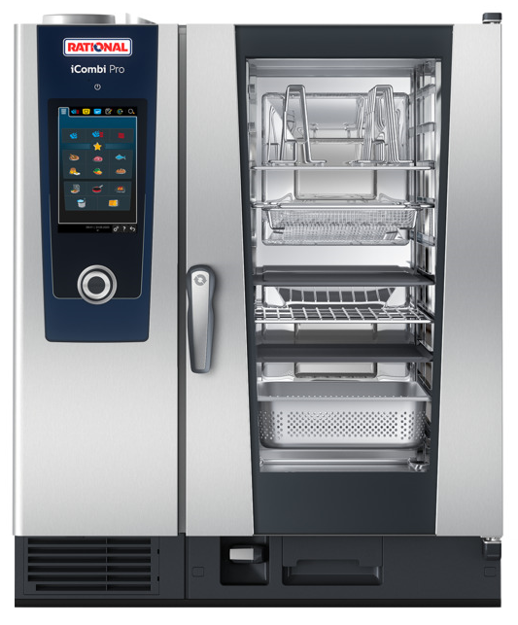 RATIONAL - Germany | 850х842х1064

4 | Електрически конвектомат iCombi PRO® 10-11 Bakery Гъвкав, високопроизводителен и интелигентен уред за готвене. Покрива повечето процеси на готвене, използвани в професионалните кухни. В допълнение към кулинарията, където уредите на RATIONAL са доказано най-добрия специалист, iCombi PRO е идеален и за печива. Няма значение дали печивата Ви са сладки или солени, малки или големи, пресни или замразени, сурови или полуфабрикат - iCombi PRO е оборудван с всички основни функции, така че вашите печени изделия да изглеждат перфектно и да имат отличен вкус. Всеки може да бъде пекар- професионалист сега! Всичко, което трябва да направите е да посочите желания краен резултат. - Разполага със следните интелигентни асистенти: ➢ iDensityControl - интелигентната система за оптимално управление на климата. ➢ iCookingSuite - Интелигентните сензори разпознават размера, количеството и състоянието на храната, а системата сама прави нужните корекции за постигане на желания резултат. ➢ iProductionManager - система за готвене по нива , която организира интелигентно и гъвкаво производствения процес. ➢ iCareSystem - интелигентната система за почистване и отстраняване на отлагания и варовик. Разполагате с 9 програми за почистване, включващи свръхбързото междинно почистване само за 12 минути. iCombi Pro може да функционира и в ръчен режим като стандартен конвектомат: - Работа на пара от парен генератор от 30° до 130°С. - Режим горещ въздух от 30° до 300°С с възможност за редуциране на отделената от продуктите влага. - Комбиниран режим от пара + горещ въздух от 30° до 300°С. - Система за редуцирана употреба на енергия. Интегриран брояч за разходваната енергия при всеки процес. - Нощно готвене - Тройно остъклена врата с вградено интелигентно LED осветление, спомагащи за минимизиране на разхода на енергия. - Капацитет: 8х 600/400mm-EN, надлъжно разположени - Тегло: 130,0 кг Модел: iCP 10-1/1 Bakery (За ПОДРОБНИ характеристики на модела изтеглете информационен лист) | 18,9kW/ 400V 3 NAC 50/60Hz | 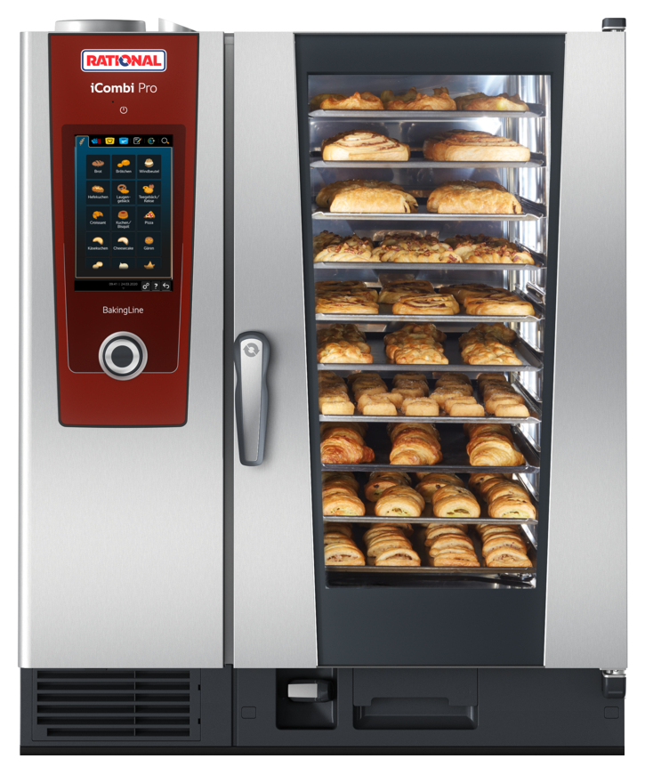 RATIONAL - Germany | 850х842х1064

5 | Електрически конвектомат iCombi Classic® 10-11 Е основни характеристики: - Класически вариант конвектомат разработен от RATIONAL за професионалисти, които предпочитат самостоятелно и ръчно да управляват процесите. Здрав, мощен, лесен за употреба, високопроизводителен и много ефективен. Разчита на Вашия опит и винаги предоставя желаните от вас резултати. - Интуитивен интерфес с ясно разпопзнаваеми символи. - Контролен панел с 4,3'' пълноцветен сензорен дисплей. - Работа на пара от вграден парогенератор: от 30° до 130°С. - Режим горещ въздух от 30° до 300°С с възможност за редуциране на отделената от продуктите влага. - Комбиниран режим от пара + горещ въздух от 30° до 300°С. - Finishing® режим - регенерация, довършване и затопляне на готови ястията с възможност за изграждане на банкетна система; - Възможност за Sous-Vide и Нискотемпературно готвене. - ClimaPlus Control за оптимален климат в камерата за готвене; - Централен ротор - контролен ключ с „push“ функция, за избор на желаните настройки; - 2 мощни вентилатора с реверсивен ход и пет (5) скорости. - Система за редуцирана употреба на енергия. - Cool Down - за бързо охлаждане на камерата - Възможност за съхраните на до 100 програми за готвене с последователност от до 12 стъпки; - Вградено във вратата LED осветление - Подвижни страници с водачи - Разстояние между водачите: 68мм. - Автоматично почистване с 4 различни по интензитет и продължителност програми за измиване на камерата осъвършенствано с CareControl®, за регулярно премахване на отлагания от котлен камък от парогенератора; - Капацитет: 10х 1/1 GN или 20х 1/2 GN и производни, (надлъжно разположение) - Тегло: 121.0 кг Модел: iCC 10-11E (За ПОДРОБНИ характеристики на модела изтеглете информационен лист) | 18,9kW/ 380V | 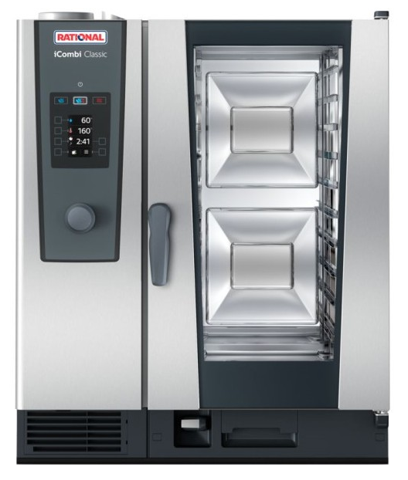 RATIONAL - Germany | 850х842х1064

6 | Електрически конвектомат iCombi PRO® 10-21 Гъвкав, високопроизводителен и интелигентен уред за готвене, с автоматични режими за обработки на птици, месо, риба, ястия и десерти с яица, гарнитури и зеленчуци, печива и сладкарски изделия, довършителни обработки и регенерация, както и методи на готвене като печене, задушаване, гриловане, Sous-Vide и нискотемпературно готвене и др. Покрива повечето процеси на готвене, използвани в професионалните кухни. - Разполага със следните интелигентни асистенти: ➢ iDensityControl - интелигентната система за оптимално управление на климата. ➢ iCookingSuite - Интелигентните сензори разпознават размера, количеството и състоянието на храната, а системата сама прави нужните корекции за постигане на желания резултат. ➢ iProductionManager - система за готвене по нива , която организира интелигентно и гъвкаво производствения процес. ➢ iCareSystem - интелигентната система за почистване и отстраняване на отлагания и варовик. Разполагате с 9 програми за почистване, включващи свръхбързото междинно почистване само за 12 минути. iCombi Pro може да функционира и в ръчен режим като стандартен конвектомат: - Работа на пара от парен генератор от 30° до 130°С. - Режим горещ въздух от 30° до 300°С с възможност за редуциране на отделената от продуктите влага. - Комбиниран режим от пара + горещ въздух от 30° до 300°С. - Система за редуцирана употреба на енергия. Интегриран брояч за разходваната енергия при всеки процес. - Нощно готвене - Тройно остъклена врата с вградено интелигентно LED осветление, спомагащи за минимизиране на разхода на енергия. - Капацитет: 10х 2/1-GN надлъжно разположени (или 20х 1/1-GN), - Разстояние между водачите: 68мм. - Тегло: 179,0 кг Модел: iCP 10-2/1 (За ПОДРОБНИ характеристики на модела изтеглете информационен лист) | 37,4kW/ 400V 3 NAC 50/60Hz | 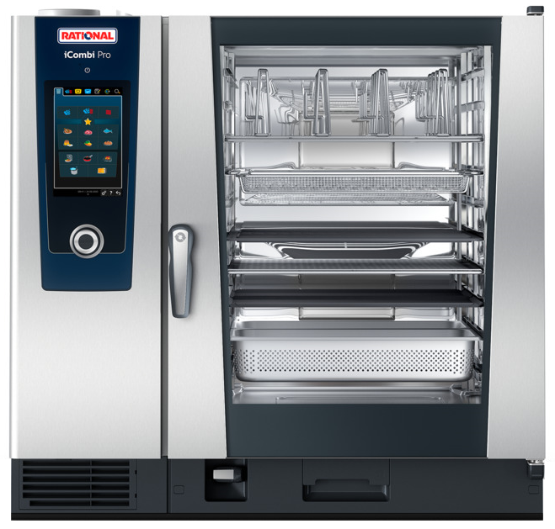 RATIONAL - Germany | 1072х1042х1014

7 | Електрически конвектомат iCombi PRO® 20-11 Гъвкав, високопроизводителен и интелигентен уред за готвене, с автоматични режими за обработки на птици, месо, риба, ястия и десерти с яица, гарнитури и зеленчуци, печива и сладкарски изделия, довършителни обработки и регенерация, както и методи на готвене като печене, задушаване, гриловане, Sous-Vide и нискотемпературно готвене и др. Покрива повечето процеси на готвене, използвани в професионалните кухни. - Разполага със следните интелигентни асистенти: ➢ iDensityControl - интелигентната система за оптимално управление на климата във всяка точка на камерата. ➢ iCookingSuite - Интелигентните сензори автоматично разпознават размера, количеството и състоянието на храната, а системата сама прави нужните корекции за постигане на желания резултат. ➢ iProductionManager - организатор на производствения процес по зададени от вас признаци и система за готвене по нива с идивидуален мониторинг на всеки ред. ➢ iCareSystem - интелигентната система за почистване и отстраняване на отлагания и варовик. Разполагате с 9 програми за почистване, включващи свръхбързото междинно почистване с препарат само за 12 минути. iCombi Pro може да функционира и в ръчен режим като стандартен конвектомат: - Работа на пара от парен генератор от 30° до 130°С. - Режим горещ въздух от 30° до 300°С с възможност за редуциране на отделената от продуктите влага. - Комбиниран режим от пара + горещ въздух от 30° до 300°С. - Система за редуцирана употреба на енергия. Интегриран брояч за разходваната енергия при всеки процес. - Оптимизирано нощно готвене без нужда от надзор. - Тройно остъклена врата с вградено интелигентно LED осветление, спомагащи за минимизиране на разхода на енергия. - Капацитет: 20х 1/1-GN, надлъжно разположени, с възможност за употреба и на по-малки GN съдове. - В комплект с 1бр. количка/ мобилна структура за зареждане, от неръждаема стомана AISI 304. - Тегло: 263.0 кг Модел: iCP 20-1/1 (За ПОДРОБНИ характеристики на модела изт | 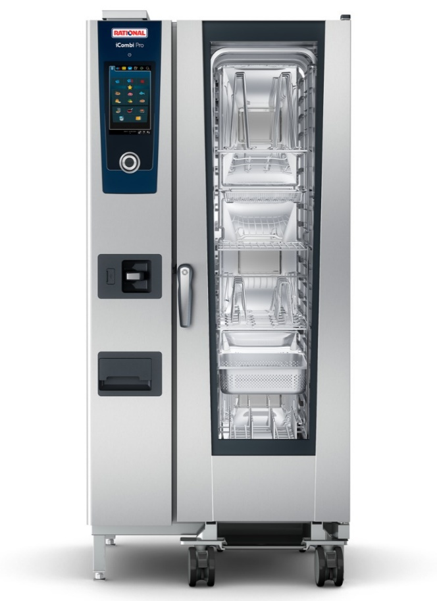 37,2kW/ 400V 3 NAC 50/60Hz | RATIONAL - Germany | 877х913х1807

Конвектомати ELOMA

1 | Електрически конвектомат серия JOKER MT® 6-23Е Fresh Steam - Здрав, надежден, компактен и лесен за употреба. - Съвременен модел от последно поколение, - Интуитивен интерфес с ясно разпопзнаваеми символи. - Панел с 7'' пълноцветен сензорен дисплей (резистивен) с възможност за индивидуално клиентско конфигуриране. - 9 автоматични режима на работа в диапазон от 30° до 300°С с възможност за извличане на влагата от камерата. - Осигурява лекота на работа и сигурни, повтаряеми резултати и при употреба от по-неопитни оператори. - Ръчен режим за готвене. - Steptronic® - Патентована система за наситена свежа пара. - SPS®: Система за защита от горещите пари - ADC - Система за активно изсушаване и извличане на влагата от камерата за готвене. - Режим за регенерация на готови ястията с възможност за изграждане на банкетна система; - LT - Нискотемпературно готвене. - ClimaPlus Control за оптимален климат в камерата за готвене; - Multi Cooking - комбинирано готвене на различни продукти по нива. - Централен бутон - контролен ключ за избор на желаните настройки; - 5 скорости на завихряне плюс импулсно. Реверсивен ход. - Е/2 - Система за редуцирана употреба на енергия. - Active Temp - за бързо подгряване/ охлаждане на камерата. - Възможност за съхраните на до 400 програми за готвене с последователност от до 20 стъпки всяка; - Вътрешно осветление - Подвижни страници с водачи - Разстояние между водачите: 67мм. - AUTOCLEAN® - Напълно автоматично почистване с автоматично дозиране на ТЕЧНИ препаратите в зависимост от избраната програма. Икономично, безопасно и ефективно измиване на камерата; - WLAN интерфейс - Запис и показания на HACCP данни. - Отложен старт до 24 часа - Многоточкова сонда за вътрешна температура на продукта - Капацитет: 6 х 2/3 GN и производни, (надлъжно разположение) - Опционално: Design kit - черен control panel (+195лв.) - Тегло: 72.0 кг Модел: JOKER MT 6-23E (ПОДРОБНИ характеристики за модела в приложения файл с технически да | 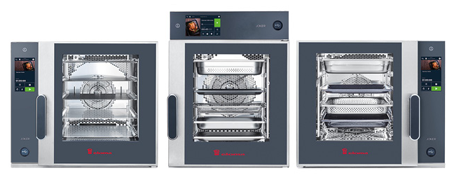 5,9kW/ 400V 3 NAC 50/60Hz | ELOMA - Germany | 650х625х560

2 | Електрически конвектомат серия JOKER MT® 6-11Е Water tanks - Здрав, надежден, компактен и лесен за употреба конвектомат. - Съвременен модел от последно поколение, - Мибилна версия, с автономно водно захранване от вградени резервоари за чиста и отработена вода. НЕ изисква връзка към водопреносна мрежа!!! Осигурява над 90 минути работа с едно пълнене на резервоара, при режим със 100% влажност! - Интуитивен интерфес с ясно разпопзнаваеми символи. - Панел с 7'' пълноцветен сензорен дисплей (резистивен) с възможност за индивидуално клиентско конфигуриране. - Възможност за избор на позицията на контролния панел - ляво [стандартно], дясно или над вратата - 12 режима на работа в диапазон от 30° до 300°С с възможност за извличане на влагата от камерата. - Осигурява лекота на работа и сигурни, повтаряеми резултати и при употреба от по-неопитни оператори. - Ръчен режим за готвене. - Steptronic® - Патентована система за наситена свежа пара. - SPS®: Система за защита от горещите пари - ADC - Система за активно изсушаване и извличане на влагата от камерата за готвене. - Режим за регенерация на готови ястията с възможност за изграждане на банкетна система; - LT - Нискотемпературно готвене. - ClimaPlus Control за оптимален климат в камерата за готвене; - Multi Cooking - комбинирано готвене на различни продукти по нива. - Централен бутон - контролен ключ за избор на желаните настройки; - 5 скорости на завихряне плюс импулсно. Реверсивен ход. - Е/2 - Система за редуцирана употреба на енергия. - Active Temp - за бързо подгряване/ охлаждане на камерата. - Възможност за съхраните на до 400 програми за готвене с последователност от до 20 стъпки всяка; - Вътрешно осветление и LED осветление вградено във вратата. Светлинна индикация при готов продукт. - Врата с тройно стъкло за отлична топлинна изолация - Подвижни страници с водачи - Разстояние между водачите: 67мм. - Полуавтоматично, асистирано почистване с течен препарат, с навигация от дисплея за безопас | 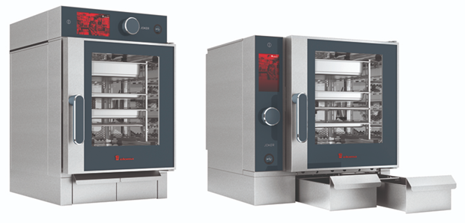 7,7kW/ 400V | 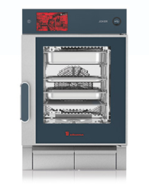 ELOMA - Germany | 650х850х672

3 | Електрически конвектомат серия JOKER MT® 6-11Е Fresh Steam - Здрав, надежден, компактен и лесен за употреба. - Съвременен модел от последно поколение, - Интуитивен интерфес с ясно разпопзнаваеми символи. - Панел с 7'' пълноцветен сензорен дисплей (резистивен) с възможност за индивидуално клиентско конфигуриране. - 9 автоматични режима на работа в диапазон от 30° до 300°С с възможност за извличане на влагата от камерата. - Осигурява лекота на работа и сигурни, повтаряеми резултати и при употреба от по-неопитни оператори. - Ръчен режим за готвене. - Steptronic® - Патентована система за наситена свежа пара. - SPS®: Система за защита от горещите пари - ADC - Система за активно изсушаване и извличане на влагата от камерата за готвене. - Режим за регенерация на готови ястията с възможност за изграждане на банкетна система; - LT - Нискотемпературно готвене. - ClimaPlus Control за оптимален климат в камерата за готвене; - Multi Cooking - комбинирано готвене на различни продукти по нива. - Централен бутон - контролен ключ за избор на желаните настройки; - 5 скорости на завихряне плюс импулсно. Реверсивен ход. - Е/2 - Система за редуцирана употреба на енергия. - Active Temp - за бързо подгряване/ охлаждане на камерата. - Възможност за съхраните на до 400 програми за готвене с последователност от до 20 стъпки всяка; - Вътрешно осветление - Подвижни страници с водачи - Разстояние между водачите: 67мм. - AUTOCLEAN® - Напълно автоматично почистване с автоматично дозиране на ТЕЧНИ препаратите в зависимост от избраната програма. Икономично, безопасно и ефективно измиване на камерата; - WLAN интерфейс - Запис и показания на HACCP данни. - Отложен старт до 24 часа - Многоточкова сонда за вътрешна температура на продукта - Капацитет: 6 х 1/1 GN и производни, (надлъжно разположение) - Опционално: Design kit - черен control paneel (+280€.) - Тегло: 72.0 кг Модел: JOKER MT 6-11 (EL1110320022140000) (ПОДРОБНИ характеристики за модела в приложения ф | 7,8kW/ 400V 3 NAC 50/60Hz | 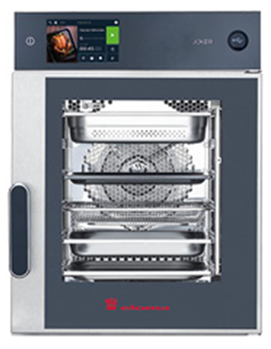 ELOMA - Germany | 520х805х560

4 | Електрически конвектомат серия MULTIMAX® 6-11 Е - Здрав, надежден, производителен и лесен за употреба. - Класически модел, предназначен за опитни оператори опит, разчитащи на собствените си кулинарни познания и усет. - Интуитивен интерфес с ясно разпопзнаваеми символи. - Панел с 5'' пълноцветен сензорен дисплей (резистивен). - 8 режима на работа в диапазон от 30° до 300°С с възможност за извличане на влагата от камерата. - Steptronic® - Патентована система за наситена свежа пара. - SPS®: Система за защита от горещите пари - Multi-Еco-system – система за топлинна рекуперация намаляваща консумацията на енергия. - Режим за регенерация на готови ястията с възможност за изграждане на банкетна система; - LT - Нискотемпературно готвене. - ClimaPlus Control за оптимален климат в камерата за готвене; - Централен бутон - контролен ключ за избор на желаните настройки; - 5 скорости на завихряне плюс импулсно. Реверсивен ход. - Е/2 - Система за редуцирана употреба на енергия. - Active Temp - за бързо подгряване/ охлаждане на камерата. - Възможност за съхраните на до 99 програми за готвене с последователност от до 9 стъпки; - Вътрешно осветление - Подвижни страници с водачи - Разстояние между водачите: 67мм. - AUTOCLEAN® - Напълно автоматично почистване с автоматично дозиране на препаратите в зависимост от избраната програма. Икономично, безопасно и ефективно измиване на камерата; - Запис и показания на HACCP данни. - Отложен старт до 24 часа - Многоточкова сонда за вътрешна температура на продукта - Капацитет: 6 (+1) х 1/1 GN или 12х 1/2 GN и производни, (надлъжно разположение) - Тегло: 120.0 кг Модел: MULTIMAX 6-11E (code: EL6103001-2A) (За ПОДРОБНИ характеристики на модела изтеглете информационен лист) | 11,0kW/ 380V 3 NAC 50/60Hz | 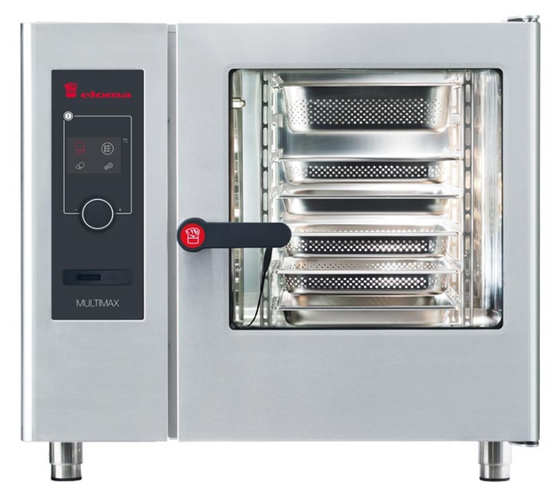 ELOMA - Germany | 925х805х840

5 | Електрически конвектомат серия MULTIMAX® 10-11 Е - Здрав, надежден, производителен и лесен за употреба. - Класически модел, предназначен за опитни оператори опит, разчитащи на собствените си кулинарни познания и усет. - Интуитивен интерфес с ясно разпопзнаваеми символи. - Панел с 5'' пълноцветен сензорен дисплей (резистивен). - 8 режима на работа в диапазон от 30° до 300°С с възможност за извличане на влагата от камерата. - Steptronic® - Патентована система за наситена свежа пара. - SPS®: Система за защита от горещите пари - Multi-Еco-system – система за топлинна рекуперация намаляваща консумацията на енергия. - Режим за регенерация на готови ястията с възможност за изграждане на банкетна система; - LT - Нискотемпературно готвене. - ClimaPlus Control за оптимален климат в камерата за готвене; - Централен бутон - контролен ключ за избор на желаните настройки; - 5 скорости на завихряне плюс импулсно. Реверсивен ход. - Е/2 - Система за редуцирана употреба на енергия. - Active Temp - за бързо подгряване/ охлаждане на камерата. - Възможност за съхраните на до 99 програми за готвене с последователност от до 9 стъпки; - Вътрешно осветление - Подвижни страници с водачи - Разстояние между водачите: 67мм. - AUTOCLEAN® - Напълно автоматично почистване с автоматично дозиране на препаратите в зависимост от избраната програма. Икономично, безопасно и ефективно измиване на камерата; - Запис и показания на HACCP данни. - Отложен старт до 24 часа - Многоточкова сонда за вътрешна температура на продукта - Капацитет: 10 (+1) х 1/1 GN или 20х 1/2 GN и производни, (надлъжно разположение) - Тегло: 140.0 кг Модел: MULTIMAX 10-11E (code: EL1103001-2A) (ПОДРОБНИ характеристики за модела в приложения файл с технически данни) | 17,0kW/ 380V 3 NAC 50/60Hz | 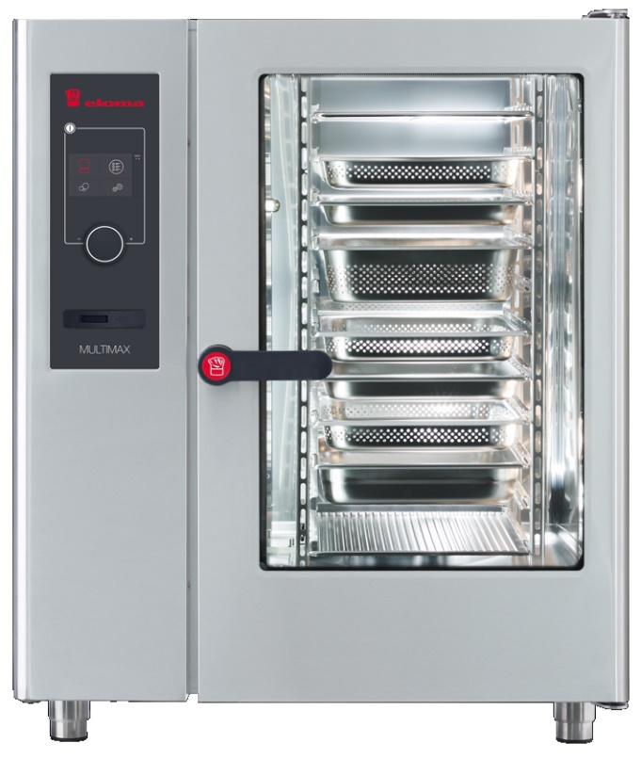 ELOMA - Germany | 925х805х1120

6 | Електрически конвектомат серия GENIUS MT® 6-11Е - Здрав, надежден, производителен и лесен за употреба. - Съвременен модел от последно поколение, - Интуитивен интерфес с ясно разпопзнаваеми символи. - Панел с 7'' пълноцветен сензорен дисплей (резистивен) с възможност за индивидуално клиентско конфигуриране. - 9 автоматични режима на работа в диапазон от 30° до 300°С с възможност за извличане на влагата от камерата. - Осигурява лекота на работа и сигурни, повтаряеми резултати и при употреба от по-неопитни оператори. - Ръчен режим за готвене. - Steptronic® - Патентована система за наситена свежа пара. - SPS®: Система за защита от горещите пари - Multi-Еco-system – система за топлинна рекуперация. - Режим за регенерация на готови ястията с възможност за изграждане на банкетна система; - LT - Нискотемпературно готвене. - ClimaPlus Control за оптимален климат в камерата за готвене; - Multi Cooking - комбинирано готвене на различни продукти по нива. - Централен бутон - контролен ключ за избор на желаните настройки; - 5 скорости на завихряне плюс импулсно. Реверсивен ход. - Е/2 - Система за редуцирана употреба на енергия. - Active Temp - за бързо подгряване/ охлаждане на камерата. - Възможност за съхраните на до 400 програми за готвене с последователност от до 20 стъпки всяка; - Вътрешно осветление - Подвижни страници с водачи - Разстояние между водачите: 67мм. - Safety door lock - двустепенно отваряне на вратата на камерата - AUTOCLEAN® - Напълно автоматично почистване с автоматично дозиране на препаратите в зависимост от избраната програма. Икономично, безопасно и ефективно измиване на камерата; - WLAN интерфейс - Запис и показания на HACCP данни. - Отложен старт до 24 часа - Многоточкова сонда за вътрешна температура на продукта - Капацитет: 6 (+1) х 1/1 GN или 12х 1/2 GN и производни, (надлъжно разположение) - Опционално: Design kit - черен control panel (+195лв.) - Тегло: 122.0 кг Модел: GENIUS MT 6-11E (EL6113028-2A) (ПОДРОБНИ | 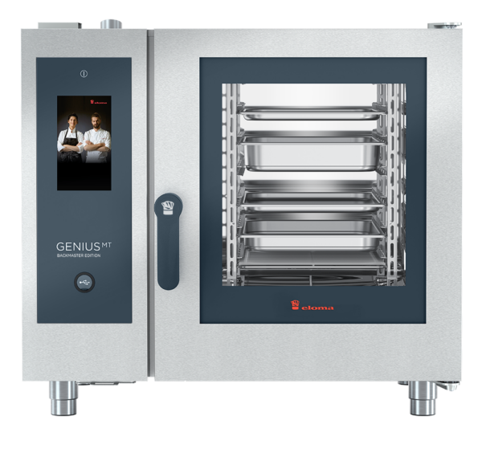 11,0kW/ 400V 3 NAC 50/60Hz | ELOMA - Germany | 925х805х840

7 | Електрически конвектомат серия GENIUS MT® 10-11Е - Здрав, надежден, производителен и лесен за употреба. - Съвременен модел от последно поколение, - Интуитивен интерфес с ясно разпопзнаваеми символи. - Панел с 7'' пълноцветен сензорен дисплей (резистивен) с възможност за индивидуално клиентско конфигуриране. - 9 автоматични режима на работа в диапазон от 30° до 300°С с възможност за извличане на влагата от камерата. - Осигурява лекота на работа и сигурни, повтаряеми резултати и при употреба от по-неопитни оператори. - Ръчен режим за готвене. - Steptronic® - Патентована система за наситена свежа пара. - SPS®: Система за защита от горещите пари - Multi-Еco-system – система за топлинна рекуперация. - Режим за регенерация на готови ястията с възможност за изграждане на банкетна система; - LT - Нискотемпературно готвене. - ClimaPlus Control за оптимален климат в камерата за готвене; - Multi Cooking - комбинирано готвене на различни продукти по нива. - Централен бутон - контролен ключ за избор на желаните настройки; - 5 скорости на завихряне плюс импулсно. Реверсивен ход. - Е/2 - Система за редуцирана употреба на енергия. - Active Temp - за бързо подгряване/ охлаждане на камерата. - Възможност за съхраните на до 400 програми за готвене с последователност от до 20 стъпки всяка; - Вътрешно осветление - Подвижни страници с водачи - Разстояние между водачите: 67мм. - Safety door lock - двустепенно отваряне на вратата на камерата - AUTOCLEAN® - Напълно автоматично почистване с автоматично дозиране на препаратите в зависимост от избраната програма. Икономично, безопасно и ефективно измиване на камерата; - WLAN интерфейс - Запис и показания на HACCP данни. - Отложен старт до 24 часа - Многоточкова сонда за вътрешна температура на продукта - Капацитет: 10 (+1) х 1/1 GN или 20х 1/2 GN и производни, (надлъжно разположение) - Опционално: Design kit - черен control panel (+195лв.) - Тегло: 166.0 кг Модел: GENIUS MT 10-11E (ПОДРОБНИ характерист | 17,0kW/ 400V 3 NAC 50/60Hz | 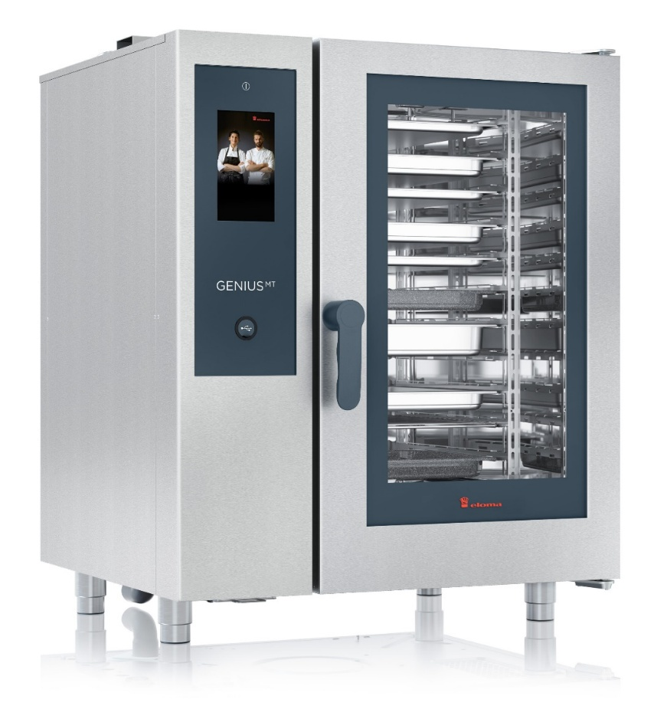 ELOMA - Germany | 925х805х1120

Конвектомати MyChef

1 | Електрически конвектомат, серия iCoок® Compact 6× 2/3-GN Лесен за употреба, производителен и интелигентен уред за готвене, с автоматични режими за обработка на почти всякакви хранителни продукти. Позволява методи на готвене като печене, задушаване, гриловане, пържене, паниране, Sous-Vide и нискотемпературно готвене и др. Управление посредством контролен панел с 10" сензорен TFT екран с висока разделителна способност и ясни пиктограми, за интуитивно използване на фурните iCOOK. Предлага възможност за персонализиране на менюто според нуждите на всеки потребител; Разполага със следните патентовани системи и интелигентни асистенти: ➢ MultiSteam [patented] - Tехнология с двойно впръскване на пара в камерата и предварително загряване на водата. Наситена пара и при 30°С при това до 5 пъти по-бързо, в сравнение със системи с парогенератор и бойлер. ➢ UltravioletSteam ® [patented] - Осигурява стерилизирана пара и истинска революция в безопасността на храните във вашата кухня. ➢ TSC - Thermal Stability Control [patented] - интелигентната система за оптимално управление на климата. Осигурява максимална температурна стабилност без почти никакви колебания (± 0,2°C). Спестява средно 23% консумация на ел енергия. ➢ SmartClima Plus - Интелигентна система за генериране на пара и управление на климата в камерата. ➢ DryOut Plus - Уникалната си технология с ниско налягане за активно изтегляне на влагата от камерата. Осигурява по-хрупкави текстури и желан интензивен цвят. ➢ NightWatch - Позволява безпроблемно готвене през нощта при ниски температури, гарантирайки безопасността на храната. ➢ SmartCooking - Интелигентно готвене посредством автоматични процеси за различните продуктови групи и сензорно разпознаване насъстоянието на храната. Системата сама прави нужни корекции за постигане на точния резултат. ➢ MyCooking Planner - система за едновременно готвене на различни родукти по нива, за гъвкав работен процес. ➢ MyCare - интелигентната система за почистване с разпознаван | 6,3kW/ 400V | 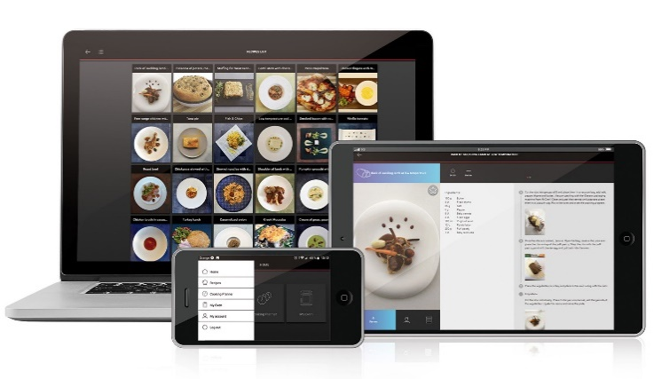 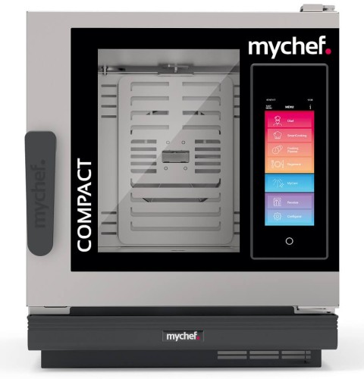 MyChef - Spain | 520х692х695 | € 12,110.00 | 20 | € 9,688.00 | 1 | € 9,688.00

2 | Електрически конвектомат, серия iCoок® Compact 6× 1/1-GN Лесен за употреба, производителен и интелигентен уред за готвене, с автоматични режими за обработка на почти всякакви хранителни продукти. Позволява методи на готвене като печене, задушаване, гриловане, пържене, паниране, Sous-Vide и нискотемпературно готвене и др. Управление посредством контролен панел с 10" сензорен TFT екран с висока разделителна способност и ясни пиктограми, за интуитивно използване на фурните iCOOK. Предлага възможност за персонализиране на менюто според нуждите на всеки потребител; Разполага със следните патентовани системи и интелигентни асистенти: ➢ MultiSteam [patented] - Tехнология с двойно впръскване на пара в камерата и предварително загряване на водата. Наситена пара и при 30°С при това до 5 пъти по-бързо, в сравнение със системи с парогенератор и бойлер. ➢ UltravioletSteam ® [patented] - Осигурява стерилизирана пара и истинска революция в безопасността на храните във вашата кухня. ➢ TSC - Thermal Stability Control [patented] - интелигентната система за оптимално управление на климата. Осигурява максимална температурна стабилност без почти никакви колебания (± 0,2°C). Спестява средно 23% консумация на ел енергия. ➢ SmartClima Plus - Интелигентна система за генериране на пара и управление на климата в камерата. ➢ DryOut Plus - Уникалната си технология с ниско налягане за активно изтегляне на влагата от камерата. Осигурява по-хрупкави текстури и желан интензивен цвят. ➢ NightWatch - Позволява безпроблемно готвене през нощта при ниски температури, гарантирайки безопасността на храната. ➢ SmartCooking - Интелигентно готвене посредством автоматични процеси за различните продуктови групи и сензорно разпознаване насъстоянието на храната. Системата сама прави нужни корекции за постигане на точния резултат. ➢ MyCooking Planner - система за едновременно готвене на различни родукти по нива, за гъвкав работен процес. ➢ MyCare - интелигентната система за почистване с разпознаван | 7,3kW/ 400V | MyChef - Spain | 520х847х625 | € 12,699.00 | 12 | € 11,175.12 | 1 | € 11,175.12

3 | Електрически конвектомат, серия COOK MASTER® 4 Лесен за употреба, производителен и интелигентен уред за готвене, с автоматични режими за обработка на почти всякакви хранителни продукти. Позволява методи на готвене като печене, задушаване, гриловане, пържене, паниране, Sous-Vide и нискотемпературно готвене и др. Работа в ръчен режим или с предварително запаметени програми. Позволява различни по вид термични обработки. Удобно управление посредством LED контролен панел с фолийни бутони и ясни пиктограми. Бутоните за бърз достъп ви позволяват да запазите най-често използваните програми и да ги стартирате бързо автоматично. Освен това можете да запазите до 40 различни програми за готвене с до 3 фази. Разполага със следните патентовани системи и интелигентни асистенти: ➢ MultiSteam [patented] - Tехнология с двойно впръскване на пара в камерата и предварително загряване на водата. Наситена пара и при 30°С при това до 5 пъти по-бързо, в сравнение със системи с парогенератор и бойлер (~45' sec.). ➢ UltravioletSteam ® [patented] - Опция осигуряваща стерилизирана пара и истинска революция в безопасността на храните във вашата кухня. ➢ TSC - Thermal Stability Control [patented] - интелигентната система за оптимално управление на климата. Осигурява максимална температурна стабилност без почти никакви колебания (± 0,2°C). Спестява средно 23% консумация на ел енергия. ➢ DryOut Plus - Уникалната си технология с ниско налягане за активно изтегляне на влагата от камерата. Осигурява по-хрупкави текстури и желан интензивен цвят. ➢ MyCare - интелигентната система за почистване с разпознаване на степента на замъряване. Разполага с 5 програми за почистване. Използва таблетки CleanDuo (с двойно действие) намаляващи разходите за почистванв с 60% в сравнение с водещите конкуренти на пазара. ➢ Mychef Cloud - позволява да останете свързани с вашите уреди, където и да сте. Можете да видите състоянието на готвене и да създавате и запазвате рецепти отвсякъде. Уредите COOK MASTER фу | 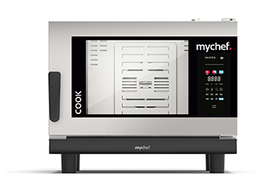 6,3kW/ 400V | MyChef - Spain | 760х710х615 | € 7,880.00 | 12 | € 6,934.40 | 1 | € 6,934.40

4 | Електрически конвектомат, серия COOK MASTER® 6 Лесен за употреба, производителен и интелигентен уред за готвене, с автоматични режими за обработка на почти всякакви хранителни продукти. Позволява методи на готвене като печене, задушаване, гриловане, пържене, паниране, Sous-Vide и нискотемпературно готвене и др. Работа в ръчен режим или с предварително запаметени програми. Позволява различни по вид термични обработки. Удобно управление посредством LED контролен панел с фолийни бутони и ясни пиктограми. Бутоните за бърз достъп ви позволяват да запазите най-често използваните програми и да ги стартирате бързо автоматично. Освен това можете да запазите до 40 различни програми за готвене с до 3 фази. Разполага със следните патентовани системи и интелигентни асистенти: ➢ MultiSteam [patented] - Tехнология с двойно впръскване на пара в камерата и предварително загряване на водата. Наситена пара и при 30°С при това до 5 пъти по-бързо, в сравнение със системи с парогенератор и бойлер (~45' sec.). ➢ UltravioletSteam ® [patented] - Опция осигуряваща стерилизирана пара и истинска революция в безопасността на храните във вашата кухня. ➢ TSC - Thermal Stability Control [patented] - интелигентната система за оптимално управление на климата. Осигурява максимална температурна стабилност без почти никакви колебания (± 0,2°C). Спестява средно 23% консумация на ел енергия. ➢ DryOut Plus - Уникалната си технология с ниско налягане за активно изтегляне на влагата от камерата. Осигурява по-хрупкави текстури и желан интензивен цвят. ➢ MyCare - интелигентната система за почистване с разпознаване на степента на замъряване. Разполага с 5 програми за почистване. Използва таблетки CleanDuo (с двойно действие) намаляващи разходите за почистванв с 60% в сравнение с водещите конкуренти на пазара. ➢ Mychef Cloud - позволява да останете свързани с вашите уреди, където и да сте. Можете да видите състоянието на готвене и да създавате и запазвате рецепти отвсякъде. Уредите COOK MASTER фу | 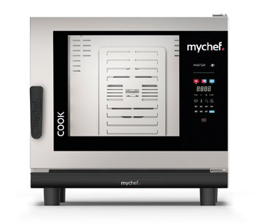 9,3kW/ 400V | MyChef - Spain | 760х710х750 | € 8,990.00 | 12 | € 7,911.20 | 1 | € 7,911.20

5 | Електрически конвектомат, серия COOK MASTER® 10 Лесен за употреба, производителен и интелигентен уред за готвене, с автоматични режими за обработка на почти всякакви хранителни продукти. Позволява методи на готвене като печене, задушаване, гриловане, пържене, паниране, Sous-Vide и нискотемпературно готвене и др. Работа в ръчен режим или с предварително запаметени програми. Позволява различни по вид термични обработки. Удобно управление посредством LED контролен панел с фолийни бутони и ясни пиктограми. Бутоните за бърз достъп ви позволяват да запазите най-често използваните програми и да ги стартирате бързо автоматично. Освен това можете да запазите до 40 различни програми за готвене с до 3 фази. Разполага със следните патентовани системи и интелигентни асистенти: ➢ MultiSteam [patented] - Tехнология с двойно впръскване на пара в камерата и предварително загряване на водата. Наситена пара и при 30°С при това до 5 пъти по-бързо, в сравнение със системи с парогенератор и бойлер (~45' sec.). ➢ UltravioletSteam ® [patented] - Опция осигуряваща стерилизирана пара и истинска революция в безопасността на храните във вашата кухня. ➢ TSC - Thermal Stability Control [patented] - интелигентната система за оптимално управление на климата. Осигурява максимална температурна стабилност без почти никакви колебания (± 0,2°C). Спестява средно 23% консумация на ел енергия. ➢ DryOut Plus - Уникалната си технология с ниско налягане за активно изтегляне на влагата от камерата. Осигурява по-хрупкави текстури и желан интензивен цвят. ➢ MyCare - интелигентната система за почистване с разпознаване на степента на замъряване. Разполага с 5 програми за почистване. Използва таблетки CleanDuo (с двойно действие) намаляващи разходите за почистванв с 60% в сравнение с водещите конкуренти на пазара. ➢ Mychef Cloud - позволява да останете свързани с вашите уреди, където и да сте. Можете да видите състоянието на готвене и да създавате и запазвате рецепти отвсякъде. Уредите COOK MASTER ф | 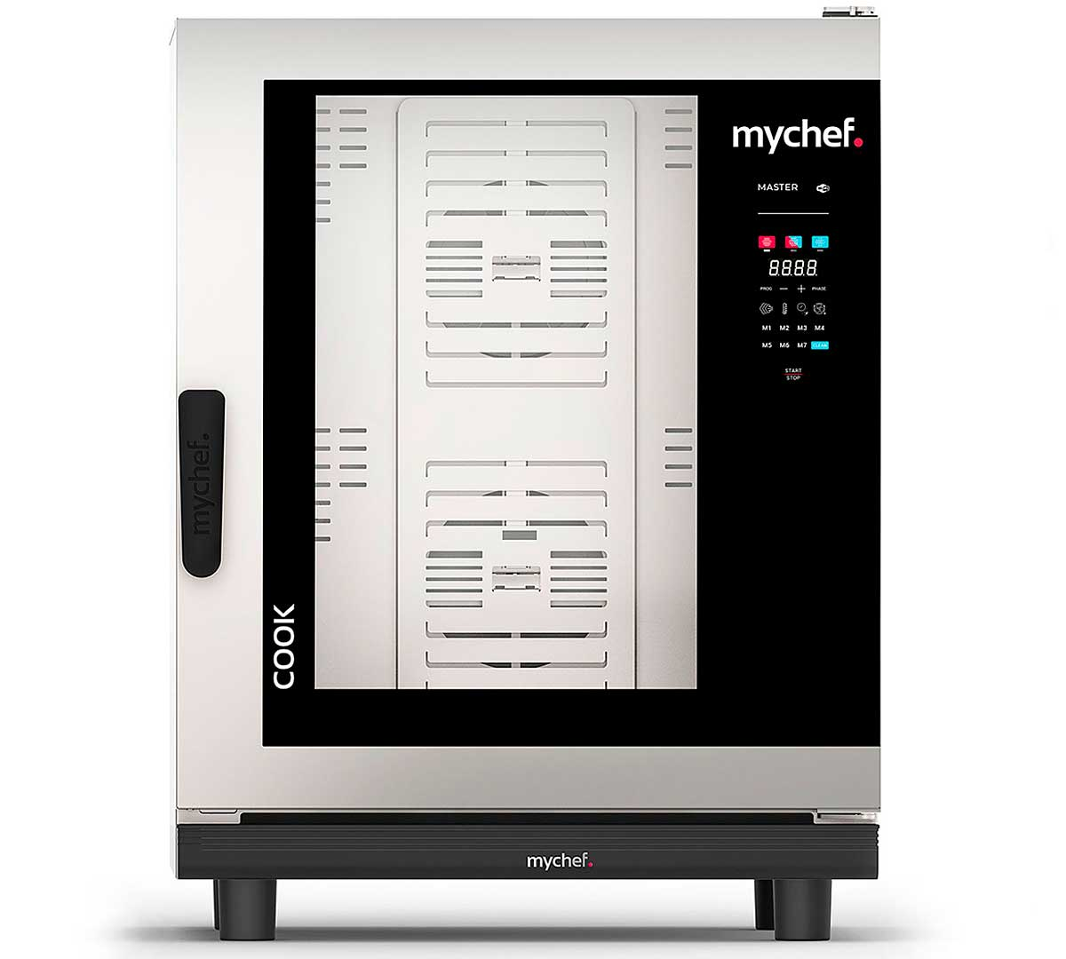 18,6kW/ 400V | MyChef - Spain | 760х710х1022 | € 13,750.00 | 12 | € 12,100.00 | 1 | € 12,100.00

Speed Ovens
Фурни за бързо готвене MyChef

№ | ИЗДЕЛИЕ | ЗАХРАНВАНЕ / | ПРОИЗХОД | РАЗМЕРИ (мм) | ЕД. ЦЕНА (€) | ТО (%) | ЕД. ЦЕНА след ТО (€) | БР. | СУМА (€)
#VALUE! | Фурна за бързо готвене с микровълнова технология Mychef WAVE 1 Революционна фурна проектирана за лесно и бързо готвене за минути или дори секунди. • Новата технология с циклонни въздушни потоци. • Подходяща е за ресторанти, Fast food, кафенета, бензиностанции, барове, супермаркети, и всички заведения, които предлагащи пресни, охладени и замразени храни, сандвичи, пици, хамбургери и др. • С Mychef WAVE готвите комбинирано (например крилца или хамбургери и пържени картофи). • WAVE готви до 10 пъти по-бързо в сравнение с традиционните системи за готвене; • Управление с 10''-инчов пълноцветен TFT сензорен екран и удобен потребителски интерфейс; • Възможност за запаметяване на над 1000 рецепти с една фаза за готвене и с потребителски инструкции за всяка фаза на програмата; • 1 Mагнетрон (1 Magnetron) , 1000W • Вътрешен размер на камерата: 310×340×171 см, изработена от неръждаема стомана AISI 304 (18/10) • Multiple Cooking. Режим за готвене на до 4 порции едновременно. AI шехнология автоматично адаптира параметрите за 2, 3 и 4 от съответна рецепта. • Препоръчва се за ~30 порции на час • Технологията за ускорено готвене комбинира 3 метода за нагряване: ► 3D система за разпределение на въздушни потоци (Impingement) ► Конвекция ► Микровълни • Температурен диапазон: от 100ºC до 275ºC на стъпки от 1ºC • Индикатори за температурата на предварително загряване и охлаждане • Програма за охлаждане • Каталитичен въздушен филтър с лесен достъп осигурява работа БЕЗ нужда от вътрешна аспирация • Тих режим на работа • Wi-Fi връзка, с дистанционно актуализиране на софтуера на оборудването (*) • MyCloud - Решение позволяващо връзка с фурнта посредством смартфон или таблет. • USB връзка - за трансфер на рецепти • Звукови сигнали • Лесна за почистване, напълно демонтираща се камера за готвене; • Корпусът остава винаги хладен на допир; • Корпус и камера изработени от неръждаема стомана AISI 304 18/10 в червен, бежов или червен цвят; • Стандартната окомпле | 2.9kW/ 230V | MyChef - Spain | 397х619х645

1 | Фурна за бързо готвене с микровълнова технология Mychef WAVE 2 Революционна фурна проектирана за лесно и бързо готвене за минути или дори секунди. • Новата технология с циклонни въздушни потоци. • Подходяща е за ресторанти, Fast food, кафенета, бензиностанции, барове, супермаркети, и всички заведения, които предлагащи пресни, охладени и замразени храни, сандвичи, пици, хамбургери и др. • С Mychef WAVE готвите комбинирано (например крилца или хамбургери и пържени картофи). • WAVE готви до 10 пъти по-бързо в сравнение с традиционните системи за готвене; • Управление с 10''-инчов пълноцветен TFT сензорен екран и удобен потребителски интерфейс; • Възможност за запаметяване на над 1000 рецепти с една фаза за готвене и с потребителски инструкции за всяка фаза на програмата; • 2 Mагнетрона (2 Magnetron) , 2000W • Вътрешен размер на камерата: 310×340×171 см, изработена от неръждаема стомана AISI 304 (18/10) • Multiple Cooking. Режим за готвене на до 4 порции едновременно. AI шехнология автоматично адаптира параметрите за 2, 3 и 4 от съответна рецепта. • Препоръчва се за ~35 порции на час • Технологията за ускорено готвене комбинира 3 метода за нагряване: ► 3D система за разпределение на въздушни потоци (Impingement) ► Конвекция ► Микровълни • Температурен диапазон: от 100ºC до 275ºC на стъпки от 1ºC • Индикатори за температурата на предварително загряване и охлаждане • Програма за охлаждане • Каталитичен въздушен филтър с лесен достъп осигурява работа БЕЗ нужда от вътрешна аспирация • Тих режим на работа • Wi-Fi връзка, с дистанционно актуализиране на софтуера на оборудването (*) • MyCloud - Решение позволяващо връзка с фурнта посредством смартфон или таблет. • USB връзка - за трансфер на рецепти • Звукови сигнали • Лесна за почистване, напълно демонтираща се камера за готвене; • Корпусът остава винаги хладен на допир; • Корпус и камера изработени от неръждаема стомана AISI 304 18/10 в червен, бежов или червен цвят; • Стандартната окомпл | 5.7kW/ 400V | MyChef - Spain | 397х619х645

1 | Фурна за бързо готвене Mychef QUICK 1 Революционна фурна проектирана за лесно и бързо готвене за минути или дори секунди. • Новата технология с циклонни въздушни потоци. • Подходяща е за ресторанти, Fast food, кафенета, бензиностанции, барове, супермаркети, и всички заведения, които предлагащи пресни, охладени и замразени храни, сандвичи, пици, хамбургери и др. • С Mychef QUICK готвите комбинирано (например хамбургери и пържени картофи). • QUICK готви до 10 пъти по-бързо в сравнение с традиционните системи за готвене; • Управление с 6,8''-инчов пълноцветен TFT сензорен екран и удобен потребителски интерфейс; • Възможност за запаметяване на до 1024 рецепти с една фаза за готвене и с потребителски инструкции за всяка фаза на програмата; • Вътрешен размер на камерата: 310×310×138 см, изработена от неръждаема стомана AISI 304 18/10 • Тегло 60 кг • Препоръчва се за 20 порции на час • Технологията за ускорено готвене комбинира 2 метода за нагряване: ► 3D система за разпределение на въздушни потоци (Impingement) ► Конвекция • Температурен диапазон: от 100ºC до 275ºC на стъпки от 1ºC • Индикатори за температурата на предварително загряване и охлаждане • Програма за охлаждане • Въздушен филтър с лесен достъп • Тих режим на работа • Wi-Fi връзка, с дистанционно актуализиране на софтуера на оборудването (*) • MyCloud - Решение позволяващо връзка с фурнта посредством смартфон или таблет. • USB връзка - за трансфер на рецепти • Звукови сигнали • Лесна за почистване, напълно демонтираща се камера за готвене; • Корпусът остава винаги хладен на допир; • Изработена от неръждаема стомана в различни цветове: бежов, черен или червен; • Стандартната окомплектовка включва следните аксесоари: ► Алуминиева лопатка (280×280 mm) - MYCHA423 ► Гладка тефлонова тавичка (1 бр) 280×280×25h - MYCHA425 ► Незалепващо покритие за тавичка 280×280 мм - MYCHA437 - Тегло: 45kg. - Model: QUICK 1T | 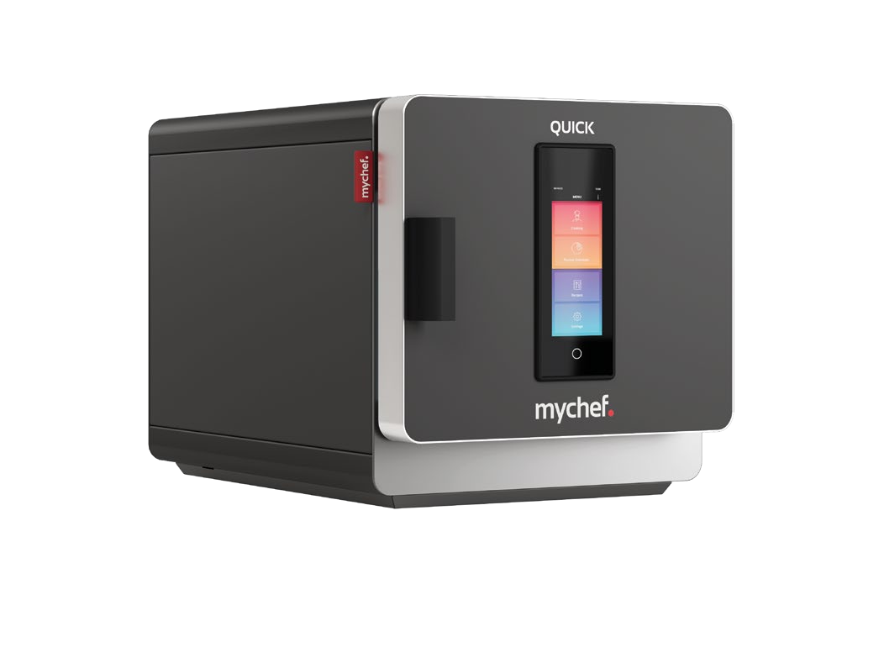 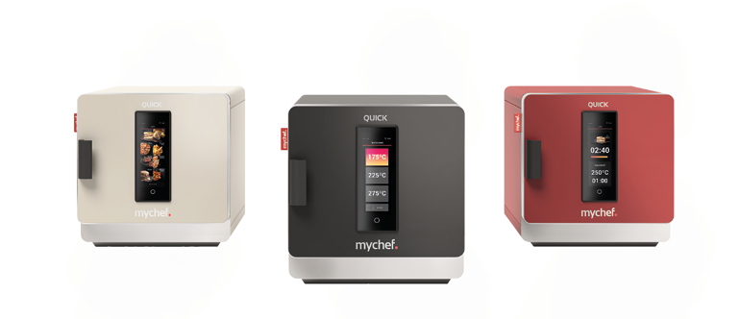 3.6kW/ 230V | MyChef - Spain | 397х410х629

Мулифункционални тигани
Мулифункционални тигани RATIONAL (France)

№ | ИЗДЕЛИЕ | ЗАХРАНВАНЕ / | ПРОИЗХОД | РАЗМЕРИ (мм) | ЕД. ЦЕНА (€) | ТО (%) | ЕД. ЦЕНА след ТО (€) | БР. | СУМА (€)
1 | iVario PRO® Model: 2-S + основни характеристики: - Мултифункционален уред за готвене, идеален за варене, запичане, паниране, пържене, задушаване, сотиране, готвене на пара, деликатно варене, (опционално - готвене под налягане*), DELTA-T готвене и др.. Позволява лесто и удобно готвене в ръчен и автоматичен режим с интелигентни асистенти и интуитивни настройки. - Вместимост: 2×25 lt, 2×19 dm2 - Размер на ваните: 341×553×155 mm - Капацитет: 50-100 порции/ цикъл - Температурен диапазон: от 30 до 250°C - Вградени 6-точкови термосонди с патентован държач. ΔT° готвене • VarioDose - прецизна автоматична система за дозиране и добавяне на вода; • Фиксирана връзка за отходни води • iCookingSuite - Асистент за интелигентно и интерактивно автоматично готвене, улесняващ неимоверно работата и оптимизиращ резултатите от готвенето; • VarioBoost® - Патентована система за нагряване; • iZoneControl - Позволява разделяне на дъното на ваните на до 3 зони с гъвкав индивидуален контрол на температурата; • Вътрешен съд от TrimaTherm - специално създадена вана/ тиган съставен от 3 неразделими слоя; • Процесите на готвене се контролират от микропроцесор • Вграден ръчен душ със система за автоматично навиване и контрол на струята; • Вграден защитен контакт (включена опция) • USB порт за трансфер на данни • WiFi модул (стандартно) и Ethernet връзка (опционално) • I/O Бутон за включване и изключване • 10,1'' Пълноцветен многоезичен TFT сензорен дисплей. • Възможност за избор на мерни единици - °C и°F • Показания за зададени и актуални стойности • Дигитален таймер, 0-24 часа • Заоблени ъгли за оптимална хигиена; • Електронен цилиндър за повдигане и накланяне на ваната; • Система за самодиагностика и автоматично извеждане на съобщения за грешки на дисплей • Ниво на влагозащита: IPX5 - HACCP регистрационна система с памет на всицки процеси за период от 30 дни. - Асистент за почистване - Тегло: 134kg Модел: iVario PRO 2-S + (iVP 2-S+) (Предлагаме и пълен набо | 21,0kW/ 380V | 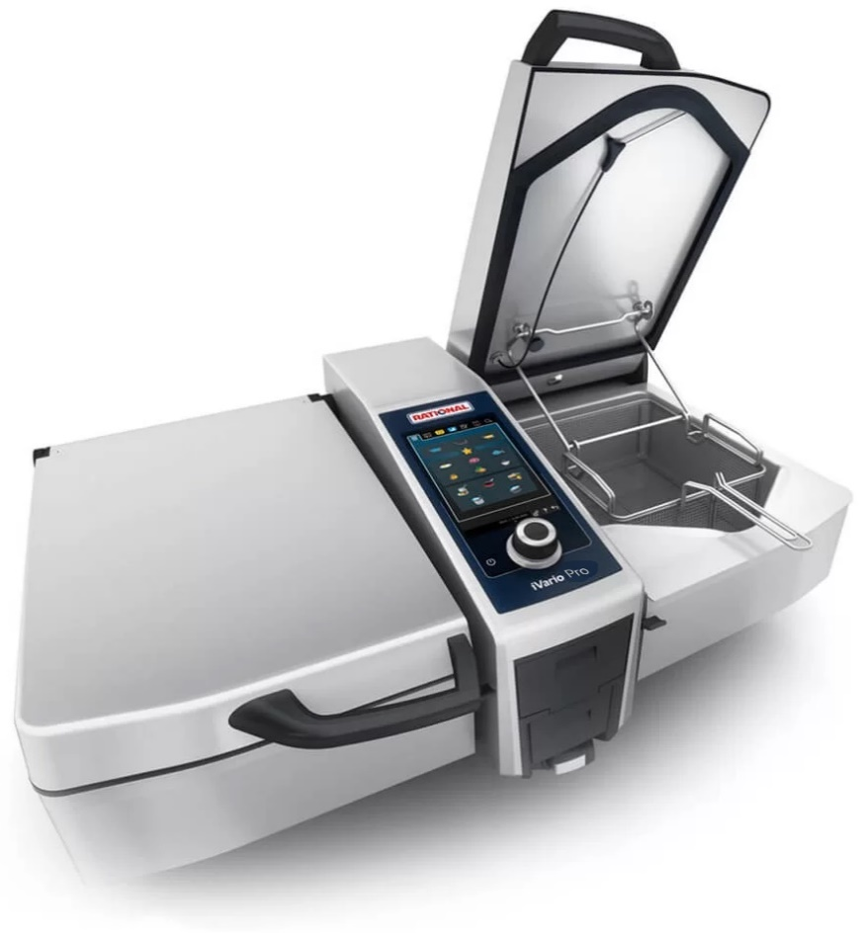 RATIONAL - Germany | 1100x938x485 | € 17,700.00

2 | iVario PRO® Model: L+ основни характеристики: - Мултифункционален уред за готвене, идеален за варене, запичане, паниране, пържене, задушаване, сотиране, готвене на пара, деликатно варене, готвене под налягане, DELTA-T готвене и др.. - Вместимост: 100 lt - Размер на ваната: 692×570×280 mm, 39 dm2 - Капацитет: 100-300 порции/ цикъл - Температурен диапазон: от 30 до 250°C - Вградени 6-точкови термосонди с патентован държач. ΔT° готвене • VarioDose - прецизна автоматична система за дозиране и добавяне на вода; • Фиксирана връзка за отходни води • iCookingSuite - Асистент за интелигентно и интерактивно автоматично готвене, улесняващ неимоверно работата и оптимизиращ резултатите от готвенето; • VarioBoost® - Патентована система за нагряване; • iZoneControl - Позволява разделяне на дъното на ваните на до 3 зони с гъвкав индивидуален контрол на температурата; • Вътрешен съд от TrimaTherm - специално създадена вана/ тиган съставен от 3 неразделими слоя; • Процесите на готвене се контролират от микропроцесор • Вграден ръчен душ със система за автоматично навиване и контрол на струята; • Вграден защитен контакт (включена опция) • USB порт за трансфер на данни • WiFi модул (стандартно) и Ethernet връзка (опционално) • I/O Бутон за включване и изключване • 10,1'' Пълноцветен многоезичен TFT сензорен дисплей. • Възможност за избор на мерни единици - °C и°F • Показания за зададени и актуални стойности • Дигитален таймер, 0-24 часа • Заоблени ъгли за оптимална хигиена; • Електронен цилиндър за повдигане и накланяне на ваната; • Система за самодиагностика и автоматично извеждане на съобщения за грешки на дисплей • Ниво на влагозащита: IPX5 - HACCP регистрационна система с памет на всицки процеси за период от 30 дни. - Асистент за почистване - Тегло: 216kg* Модел: iVario PRO L + (iVP L+) (Предлагаме и пълен набор от аксесоари, стойки и консумативи) | 27,0kW/ 380V | 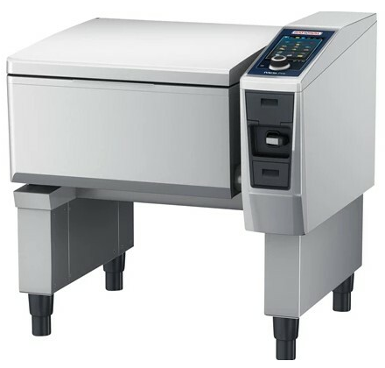 RATIONAL - Germany | 1030x894x1078

3 | iVario PRO® Model: XL+ основни характеристики: - Мултифункционален уред за готвене, идеален за варене, запичане, паниране, пържене, задушаване, сотиране, готвене на пара, деликатно варене, готвене под налягане, DELTA-T готвене и др.. - Вместимост: 150 lt - Размер на ваната: 1026×570×280 mm, 59 dm2 - Капацитет: 100-500 порции/ цикъл - Температурен диапазон: от 30 до 250°C - Вградени 6-точкови термосонди с патентован държач. ΔT° готвене • VarioDose - прецизна автоматична система за дозиране и добавяне на вода; • Фиксирана връзка за отходни води • iCookingSuite - Асистент за интелигентно и интерактивно автоматично готвене, улесняващ неимоверно работата и оптимизиращ резултатите от готвенето; • VarioBoost® - Патентована система за нагряване; • iZoneControl - Позволява разделяне на дъното на ваните на до 3 зони с гъвкав индивидуален контрол на температурата; • Вътрешен съд от TrimaTherm - специално създадена вана/ тиган съставен от 3 неразделими слоя; • Процесите на готвене се контролират от микропроцесор • Вграден ръчен душ със система за автоматично навиване и контрол на струята; • Вграден защитен контакт (включена опция) • USB порт за трансфер на данни • WiFi модул (стандартно) и Ethernet връзка (опционално) • I/O Бутон за включване и изключване • 10,1'' Пълноцветен многоезичен TFT сензорен дисплей. • Възможност за избор на мерни единици - °C и°F • Показания за зададени и актуални стойности • Дигитален таймер, 0-24 часа • Заоблени ъгли за оптимална хигиена; • Електронен цилиндър за повдигане и накланяне на ваната; • Система за самодиагностика и автоматично извеждане на съобщения за грешки на дисплей • Ниво на влагозащита: IPX5 - HACCP регистрационна система с памет на всицки процеси за период от 30 дни. - Асистент за почистване - Тегло: 256kg* Модел: iVario PRO XL + (iVP XL+) (Предлагаме и пълен набор от аксесоари, стойки и консумативи) | 41,0kW/ 380V | 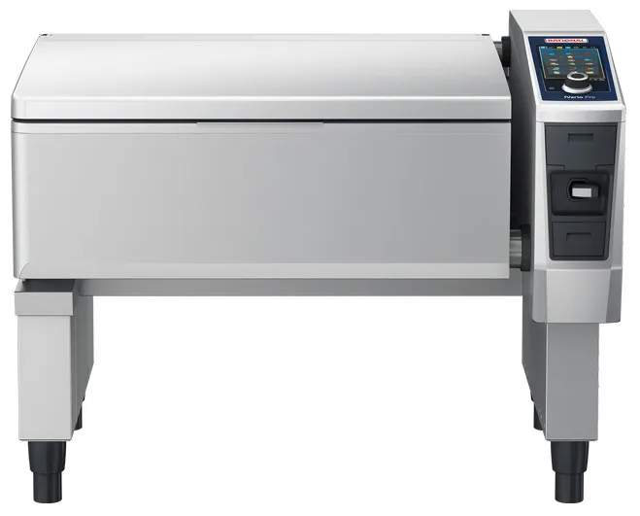 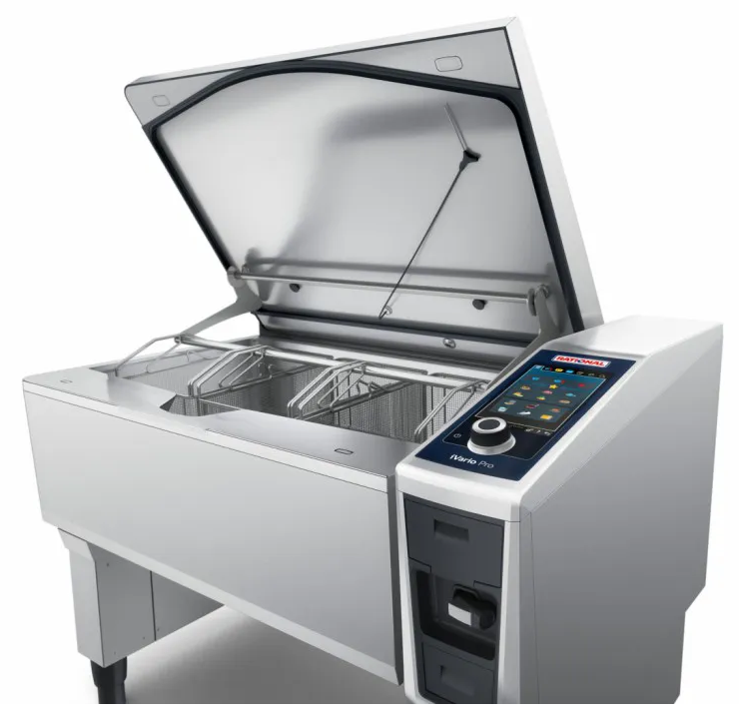 RATIONAL - Germany | 1365x894x1078 | € 30,450.00

Аксесоари за мулифункционални тигани RATIONAL

4 | Стандартен комплект аксесоари за модел iVario Pro 2S - 1 x Скрaпер: N° 60.71.643 - 1 x Почистваща гъба : N° 60.73.927 - 1 x Приставка за отцеждане: N° 60.74.666 - 1 x Кошница за варене : N° 60.74.986 - 1 x Кошница за пържене: N° 60.75.330 - 2 x Рамо за автоматично повдигане на кошниците: N60.75.359 - 2 x Решетка, предпазваща от контакт между продукта и дъното N°60.74.663 Модел: Art. 87.00.742 | - | RATIONAL - Germany | 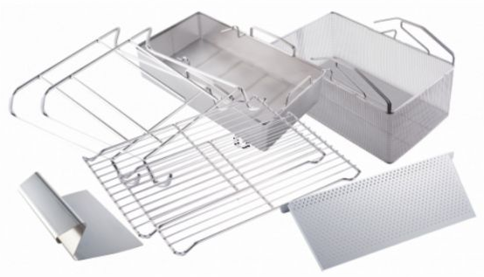 -
5 | Стандартен комплект аксесоари за модел iVario Pro L - 1 x Скрaпер: N° 60.71.643 - 1 x Почистваща гъба : N° 60.73.927 - 1 x Приставка за отцеждане: N° 60.75.975 - 2 x Кошница за варене : N° 60.74.983 - 1 x Кошница за пържене: N° 60.75.330 - 1 x Рамо за автоматично повдигане на кошниците: N60.75.909 - 2 x Решетка, предпазваща от контакт между продукта и дъното N°60.74.663 Модел: Art. 87.00.743 | - | 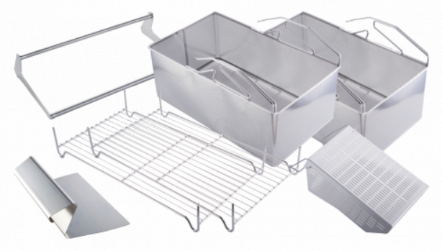 RATIONAL - Germany | -
6 | Стандартен комплект аксесоари за модел iVario Pro XL - 1 x Скрaпер: N° 60.71.643 - 1 x Почистваща гъба : N° 60.73.927 - 1 x Приставка за отцеждане: N° 60.75.975 - 3 x Кошница за варене : N° 60.74.983 - 1 x Кошница за пържене: N° 60.75.330 - 1 x Рамо за автоматично повдигане на кошниците: N60.75.129 - 3 x Решетка, предпазваща от контакт между продукта и дъното N°60.74.663 Модел: Art. 87.00.744 | - | RATIONAL - Germany | 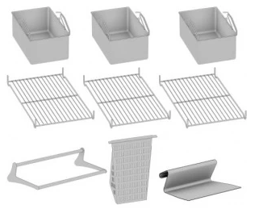 -
7 | Количка за гастронорм тави VarioMobil GN-2/1. - Изработена от неръждаема стомана. - Служи за лесно освобождаване на продукта от уреди iVario - Капацитет: 2x GN1/1-200 или 1x GN2/1-200 - Регулация на височината в 2 позиции - Странични ограничители за задържане на тавите от двете страни. - Изключително здрава. - 4 колела Ø150мм., две от които със спирачки. Модел: 60.70.107 | - | RATIONAL - Germany | 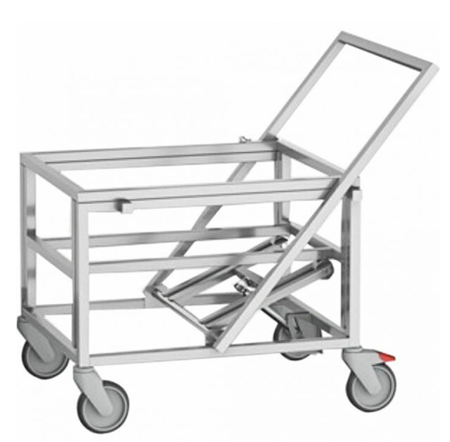 635x790x887

Мулифункционални тигани BONNET - France

1 | МУЛТИФУНКЦИОНАЛЕН обръщателен тиган Precipan от BONNET основни характеристики: - Мултифункционален уред за готвене, съчетаващ 9 режима на обработка: Деликатно варене / Грил / Задушаване/ Сотиране / Паниране / Пара / Варене / Пържене / Готвене под налягане*. - Вана от неръждаема стомана AISI 316, със заоблени ъгли, състояща се от слепена биметална основа с дебелина 15 мм (3 + 12 мм). - Размер на ваната: 693x629x270mm, съвместим с GN контейнери до 200mm дълбочина. - Капацитет на ваната: 105 литра. (или 2х GN1/1-200); - Intelligent Heating Technology : Мощни защитени нагреватели под ваната, разделени на две и независими зони за готвене. - Бързо и прецизно нагряване с точност до 1 градус – Равномерна температура по цялата повърхност за готвене. Оптимална енергийна регулация. Нагряване само в зоната(ите), където е нужно, с оптимизиран термичен трансфер. - От 20°С до 250°С само за 4,5 минути - Електронен многоточков пропорционален контрол на температура в основната на ваната. - Регулируема температура от 40° до 250° C max, в зависимост от избрания режим. - Автоматично дозирано пълнене на с вода, чрез неподвижен кран (топла и студена вода). Система за безопасност прекъсва подаването на вода в режим на ‘Пържене’. - Електронно контролиран дренаж под основата на ваната*. Подвижна клапа за източване с цедка позволява почистване на изхода от отпадъци. - Версия за готвене под налягане, с двуслоен капак с клапани, уплътнение и система с противотежест, вградена в рамата. Капакът се застопорява ръчно, когато се използва за готвене на пара/ под налягане (OPBPCP)*. - Електрическата състема за накланяне на ваната позволява спирането на ваната във всяко положение. Системи за безопасност спират нагряването и лимитират движението на ваната в горно и долно положение. - Опционално: Автоматично потапяне и изваждане на кошниците в режими "Варене" и "Пържене"* (опция с доплащане) - Групирани в долния панел са USB порт, слот за температурна сонда, автоматично прибиращият | 28,0kW/ 380V | 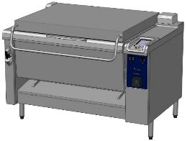 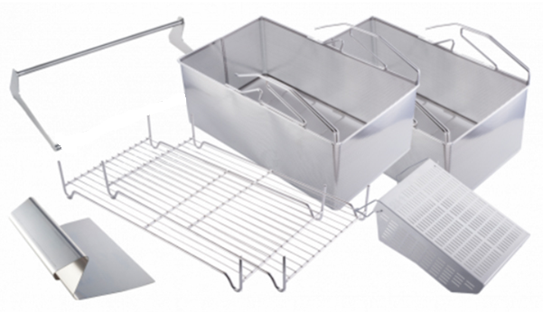 BONNET - France | 1100х1020х h1000

2 | МУЛТИФУНКЦИОНАЛЕН обръщателен тиган Precipan от BONNET основни характеристики: - Мултифункционален уред за готвене, съчетаващ 9 режима на обработка: Деликатно варене / Грил / Задушаване/ Сотиране / Паниране / Пара / Варене / Пържене / Готвене под налягане*. - Вана от неръждаема стомана AISI 316, със заоблени ъгли, състояща се от биметална основа с дебелина 15 мм (3 + 12 мм). - Размер на ваната: 993x629x270mm, съвместим с GN контейнери до 200mm дълбочина. - Intelligent Heating Technology : Мощни защитени нагреватели под ваната, разделени на две или три независими зони за готвене. - Бързо и прецизно нагряване с точност до 1 градус – Равномерна температура по цялата повърхност за готвене. Оптимална енергийна регулация. Нагряване само в зоната(ите), където е нужно, с оптимизиран термичен трансфер. - От 20°С до 250°С само за 4,5 минути - Електронен многоточков пропорционален контрол на температура в основната на ваната. - Регулируема температура от 40° до 250° C max, в зависимост от избрания режим. - Автоматично дозирано пълнене на с вода, чрез неподвижен кран (топла и студена вода). Система за безопасност прекъсва подаването на вода в режим на ‘Пържене’. - Електронно контролиран дренаж под основата на ваната*. Подвижна клапа за източване с цедка позволява почистване на изхода от отпадъци. - Двуслоен капак с уплътнение и система с противотежест, вградена в рамата. Капакът се застопорява ръчно, когато се използва за готвене на пара (Опционално: капак за готвене под налягане)*. - Електрическата състема за накланяне на ваната позволява спирането на ваната във всяко положение. Системи за безопасност спират нагряването и лимитират движението на ваната в горно и долно положение. - Опционално: Автоматично потапяне и изваждане на кошниците в режими "Варене" и "Пържене"* - Групирани в долния панел са USB порт, слот за температурна сонда, автоматично прибиращият се душ за измиване и контакт 16A 230V за удобно включване на периферни уреди. - 3 точква сонда за | 42,0kW/ 380V | BONNET - France | 1400х1020х h1000 | 43,900.00 лв. | 12 | 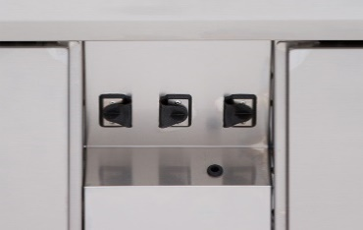 38,632.00 лв. | 1 | алтернатива

Sous-Vide уреди
ТЕХНОЛОГИЧНО ОБОРУДВАНЕ

№ | ИЗДЕЛИЕ | ЗАХРАНВАНЕ / | ПРОИЗХОД | РАЗМЕРИ (мм) | ЕД. ЦЕНА (€) | ТО (%) | ЕД. ЦЕНА след ТО (€) | БР. | СУМА (€)
1 | Коппактен потопяем уред за нискотемпературно готвене/ варене на VALKO - Поддържат костантна температура с отклонение до максимум ±0,3 ºС; - Работен диапазон: от 20,00° до 95,00°С - Предназначени за употреба в съдове с вместимост до 20л. - 20 програми с таймер; - Циркулацията на водата и разпределението на температурата се осигурява посредством VORTEX система за спираловидно хоризонтално завихряне. - Изработен от неръждаема стомана (AISI 304); - Високо ниво на защита и безопасност; - Датчик за ниско ниво на водата в съда; - Минимална височина на ваната: 180мм - Удобно интуитивно управление с OLED дисплей с подсветка и 3 бутона; - Автоматично калибриране - Щипка-фиксатор за удобно и сигурно закрепване към различни съдове.; - Разнообразие от аксесоари; - Тегло: 3,00кг. Модел: KUOCO (1410V264): | 1,1 kW/ 230V | 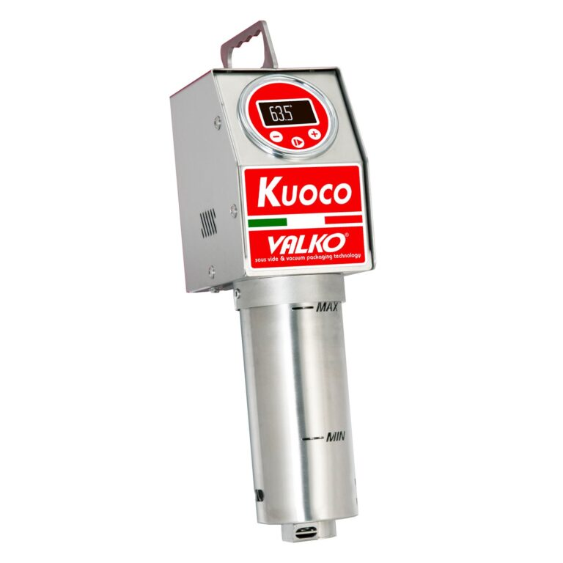 VALKO - Italy | 172х93х357 | 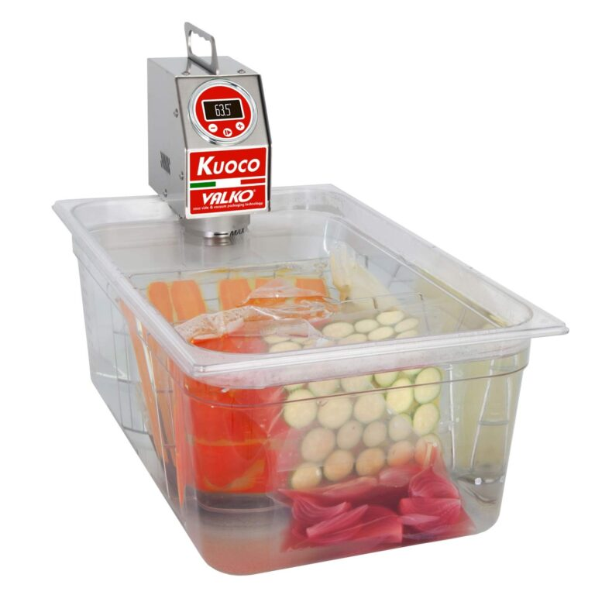
2 | Преносим, висококачествен потопяем уред за нискотемпературно готвене/ варене на VALKO - Поддържат костантна температура с отклонение до максимум ±0,3 ºС; - Работен диапазон: от 20,00° до 95,00°С - Предназначени за употреба в съдове с вместимост до 50л. - 20 програми с таймер; - Циркулацията на водата и разпределението на температурата се осигурява посредством VENTURI ефект (Вертикална циркулация без помпа). - Изработени от неръждаема стомана (AISI 304); - Високо ниво на защита и безопасност; - Датчик за ниско ниво на водата в съда; - Удобно интуитивно управление с OLED дисплей с подсветка и 3 бутона; - Автоматично калибриране - Щипка-фиксатор за удобно и сигурно закрепване към различни съдове.; - Разнообразие от аксесоари; - Тегло: 6,00кг. Модел: K2O (1410V273): | 2,0 kW/ 230V | 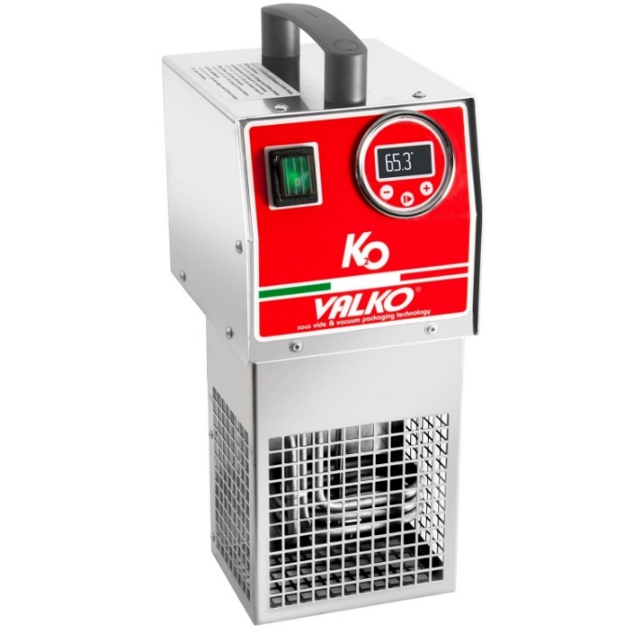 VALKO - Italy | 164х220х405
3 | Прецизен преносим и висококачествен потопяем уред за нискотемпературно готвене/ варене, серия IDROCHEF на VALKO - Поддържат костантна температура с отклонение до максимум ±0,1 ºС; - Работен диапазон: от 20,00° до 95,00°С - Предназначени за употреба в съдове с вместимост до 60л. - Равномерно разпределение на температурата постигано чрез принудителна циркулация; - Помпа с висок капацитет – 14л./мин. - Изработени от неръждаема стомана (AISI 304); - Много високо ниво на защита и безопасност; - Датчик за ниско ниво на водата в съда; - Удобно интуитивно управление с ярък 2,8'' сензорен (touch) дисплей; - Интуитивно меню с 4 продуктови групи с по 10 програми за различни видове продукти и обработки*; - Възможност за работа с мултисензорна сонда*; - Запис на данни – HACCP контрол*; - RS232 порт за връзка с компютър*; - Възможност за следене и контрол на времето на няколко отделни продукта; - Автоматично калибриране - Ръчен режим на работа с допълнителни функции за опитни потребители; - Щипка-фиксатор за удобно и сигурно закрепване към различни съдове.; - Минимална височина на ваната: 200мм - Голямо разнообразие от аксесоари; - Тегло: 8,00кг. Модел: IDROCHEF 216Touch (1410V350): | 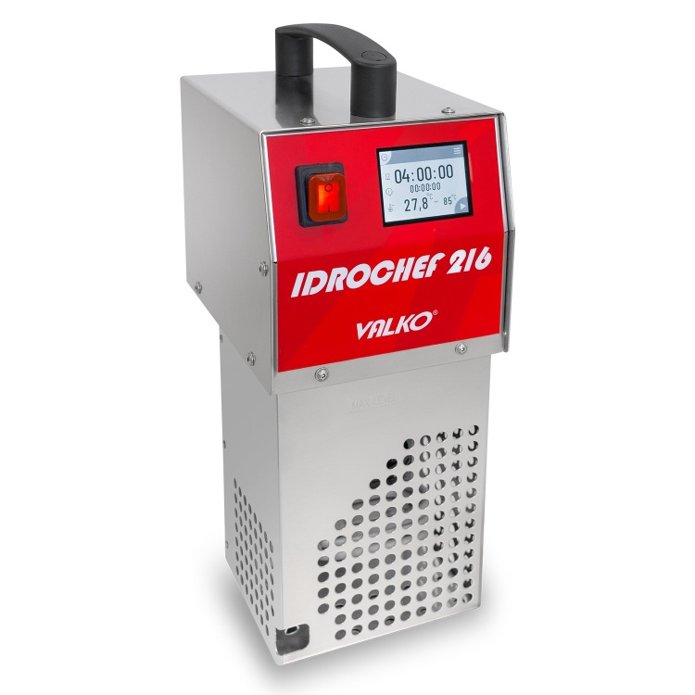 2,0 kW/ 230V | VALKO - Italy | 164х220х415
4 | Прецизен преносим и висококачествен потопяем уред за нискотемпературно готвене/ варене, серия IDROCHEF на VALKO - Поддържат костантна температура с отклонение до максимум ±0,1 ºС; - Работен диапазон: от 20,00° до 95,00°С - Предназначени за употреба в съдове с вместимост до 70л. - Равномерно разпределение на температурата постигано чрез принудителна циркулация; - Помпа с висок капацитет – 14л./мин. - Изработени от неръждаема стомана (AISI 304); - Много високо ниво на защита и безопасност; - Датчик за ниско ниво на водата в съда; - Удобно интуитивно управление с ярък 2,8'' сензорен (touch) дисплей; - Интуитивно меню с 4 продуктови групи с по 10 програми за различни видове продукти и обработки*; - Възможност за работа с мултисензорна сонда*; - Запис на данни – HACCP контрол*; - RS232 порт за връзка с компютър*; - Възможност за следене и контрол на времето на няколко отделни продукта; - Автоматично калибриране - Ръчен режим на работа с допълнителни функции за опитни потребители; - Щипка-фиксатор за удобно и сигурно закрепване към различни съдове.; - Минимална височина на ваната: 200мм - Голямо разнообразие от аксесоари; - Тегло: 8,00кг. Модел: IDROCHEF 316Touch (1410V351): |  3,0 kW/ 230V | VALKO - Italy | 164х220х415
5 | Вана за уреди за нискотемпературно готвене/ варене IDROCHEF 316 - Изработенa изцяло от неръждаема стомана 18/10 (AISI 304); - Термоизолиран контейнер спомагащ поддръжката на костантна температура на водата; - Здрава и ергономична конструкция с място за монтаж на потопяем уред IDROCHEF 316 - Вместимост: 70л. - Максимално количество продукт на зареждане: 25 kg - Размер на вътрешния съд съвместим с GN2/1-200mm; - С масивен изолиран капак от неръждаема стомна, редуциращ изпаренията и загубата на температура. - Оборудвана със сферичен кран за удобно източване на водата от ваната. - Тегло: 50,00кг. Модел: VL70 | - | VALKO - Italy | 720х710х447
6 | Прецизен, мобилен и висококачествен уред за нискотемпературно готвене/ варене, серия IDROCHEFmob на VALKO - Свободностоящ уред с рама, с въртящи се колела със спирачка - Поддържат костантна температура с отклонение до максимум ±0,1 ºС; - Работен диапазон: от 20,00° до 95,00°С - Работна вана с вместимост 70л. - Максимално количество продукт на зареждане: ~25 kg - Равномерно разпределение на температурата постигано чрез принудителна циркулация; - Помпа с висок капацитет – 14л./мин. - Изработен изцяло от неръждаема стомана 18/10 (AISI 304); - Много високо ниво на защита и безопасност; - Датчик за ниско ниво на водата в съда; - Удобно интуитивно управление с ярък 2,8'' сензорен (touch) дисплей; - Интуитивно меню с 4 продуктови групи с по 10 програми за различни видове продукти и обработки*; - Възможност за работа с мултисензорна сонда*; - Запис на данни – HACCP контрол*; - RS232 порт за връзка с компютър*; - Възможност за следене и контрол на времето на няколко отделни продукта; - Автоматично калибриране - Ръчен режим на работа с допълнителни функции за опитни потребители; - Вана с 2 неръждаеми капака намалящи температурните загуби, конденза и изпаренията в помещението - Голямо разнообразие от аксесоари; - Тегло: 71,00кг. Модел: IDROCHEFmob 70Touch (1410V353): | 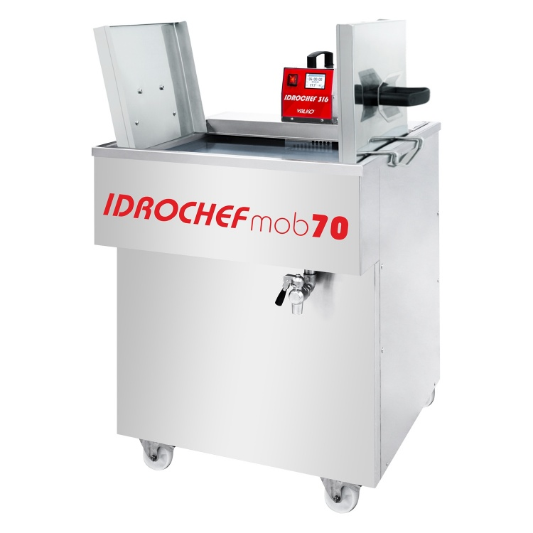 3,0 kW/ 230V | VALKO - Italy | 720х870х870÷1100
7 | Прецизен, мобилен и висококачествен уред за нискотемпературно готвене/ варене, серия IDROCHEFmob (632) на VALKO - Свободностоящ уред с рама, с въртящи се колела със спирачка - Поддържат костантна температура с отклонение до максимум ±0,1 ºС; - Работен диапазон: от 20,00° до 95,00°С - Работна вана с вместимост до 105л. - Максимално количество продукт на зареждане: ~40 kg - Равномерно разпределение на температурата постигано чрез принудителна циркулация; - Помпа с висок капацитет – 14л./мин. - Изработен изцяло от неръждаема стомана 18/10 (AISI 304); - Много високо ниво на защита и безопасност; - Датчик за ниско ниво на водата в съда; - Удобно интуитивно управление с ярък 2,8'' сензорен (touch) дисплей; - Интуитивно меню с 4 продуктови групи с по 10 програми за различни видове продукти и обработки*; - Възможност за работа с мултисензорна сонда*; - Запис на данни – HACCP контрол*; - RS232 порт за връзка с компютър*; - Възможност за следене и контрол на времето на няколко отделни продукта; - Автоматично калибриране - Ръчен режим на работа с допълнителни функции за опитни потребители; - Вана с 3 неръждаеми капака намалящи температурните загуби, конденза и изпаренията в помещението - Голямо разнообразие от аксесоари; - Тегло: 102,00кг. Модел: IDROCHEFmob 105Touch (1410V354): | 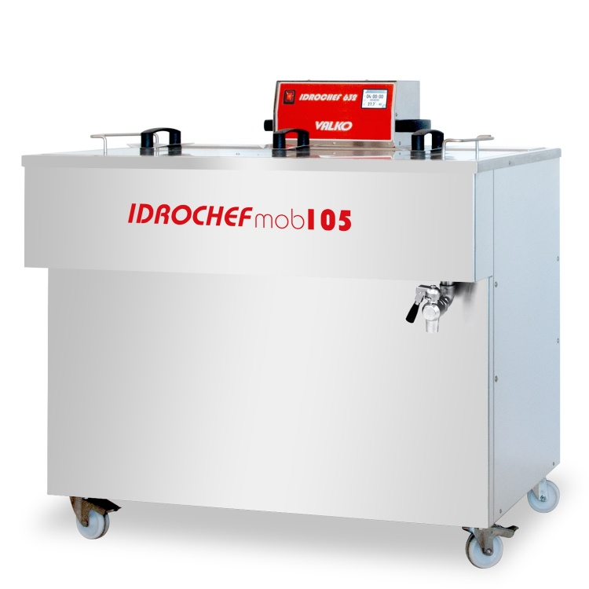 6,0 kW/ 230V | VALKO - Italy | 1050х850х870÷ 1050
8 | COOK & CHILL Sous Vide система за нискотемпературно готвене/ варене и шоково охлаждане с ледена вода, серия IDROCHEFmox на VALKO - Свободностоящ уред с рама, с регулиращи се крачета или с въртящи се колела със спирачка - Системата се състои от Су-вид вана за термична обработка и охладител. - Поддържа костантна температура с отклонение до максимум ±0,1 ºС; - Работен диапазон: от 20,00° до 95,00°С - Работна вана с вместимост до 330л. - Максимално количество продукт на зареждане: ~130 kg - Равномерно разпределение на температурата постигано чрез принудителна циркулация от вградена помпа с висок капацитет. - Изработен изцяло от неръждаема стомана 18/10 (AISI 304); - Много високо ниво на защита и безопасност; - Датчик за ниско ниво на водата в съда; - Удобно интуитивно управление с ярък 7'' сензорен (touch) дисплей; - Интуитивно меню с 4 продуктови групи с по 10 програми за различни видове продукти и обработки*; - Възможност за работа с мултисензорна сонда*; - Запис на данни – HACCP контрол*; - RS232 порт за връзка с компютър*; - Възможност за следене и контрол на времето на няколко отделни продукта; - Автоматично калибриране - Ръчен режим на работа с допълнителни функции за опитни потребители; - Вана с 3 неръждаеми капака намалящи температурните загуби, конденза и изпаренията в помещението - Разнообразие от аксесоари; - Тегло: 250,00кг. (празен) ●В комплект с шоков охладител за вода или етилен-гликол смеси, с въздушно охлаждане - тип 9BT (9 KW) ► Охладител с пластинчат топлообменник, вградена помпа и ел. управление и вразка с ваната за готвене ► Електронно серво управление ► Капацитет на охлаждане: 16,7 kWh при -1ºC в поток / + 4ºC при връщане (смес вода-гликол 70/30). ► Инстал. мощност: 9 kW / 400 V/ 16A ► Шоковият охладител трябва да бъде поставен навън или на проветриво място поради високото излъчване на топлина. ► Sous-vide системата се доставя с електрическо управление и охладителна система Модел: IDROCHEFmax 330 HC 9BT (141 | 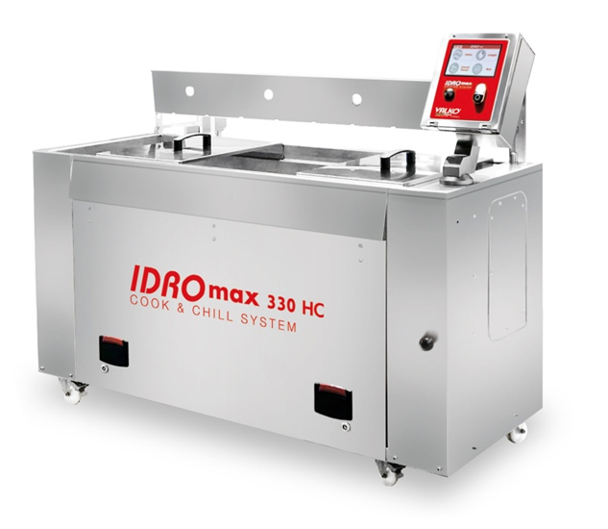 3× 9,0 kW/ 400V | VALKO - Italy | 1620х720х900÷ 1310 | 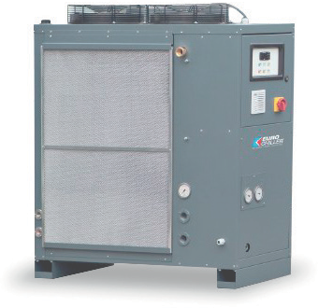 € 52,000.00

Индустриални Су-вид уреди от JOM - Denmark

Equipment (5)
ТЕХНОЛОГИЧНО ОБОРУДВАНЕ

№ | ИЗДЕЛИЕ | ЗАХРАНВАНЕ / | ПРОИЗХОД | РАЗМЕРИ (мм) | ЕД. ЦЕНА (€) | ТО (%) | ЕД. ЦЕНА след ТО (€) | БР. | СУМА (€)
1 | Хладилен шкаф GN-2/1, среднотемпературен, - изработен от неръждаема стомана 18/10, AISI 304 - Работна температура: -1ºC ÷ +8ºC при температура в помещението до 38ºC. - Сменяем херметичен Heavy duty компресор на Cubigel - Spain. - 60-mm дебелина на панелите с плътност на изолационния материал 38÷40кг/м3. - Динамично охлаждане. - Меден изпарител с алуминиеви пера. - Изпарител с покритие против корозия - Електронен контрол на температура и размразяване с дисплей. - Автоматично изпаряване на водата при размразяване. - Врата с механизъм за самозатваряне. - Оборудване: 3бр. 2/1-GN рафтове от стомана с PVC покритие, регулируеми във височина. - Крака от неръждаема стомана (№2303008) с регулация на височината за лесна и удобна нивелация - 4бр. - Обем: 657 литра Модел: TH D1 070M (T0TH.80070R.0) | 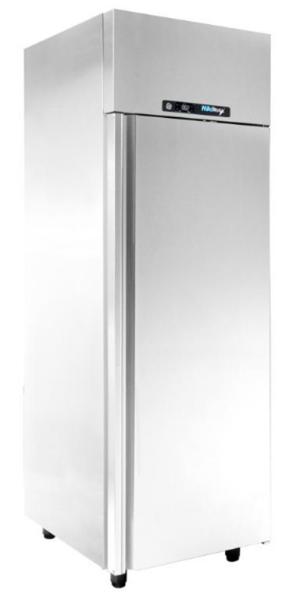 0.25kW/ 230V | NikiInox - Greece | 700х780х2150 | € 1,883.00 | 14 | € 1,619.38 | 1 | € 1,619.38

